Rabka Zbrój-Nowy Sącz h,x i LOS
Index | Latitude | Longitude | Distance from Tx [km] | Terrain height [m a.s.l.] | LOS | Terrain H - LOS | H | MAX (h) | Równanie prostej LOS
0 | 49.606503 | 19.970394 | 0 | 525 | 575 | -50 |  | 950 | 575=a*0+b, 400=a*51240+b | y=(-5/1464)x+575
1 | 49.60651004 | 19.97178173 | 0.1 | 519 | 574.66 | -55.66
linia LOS dla Rąbek Zdrój-Nowy Sącz
2 | 49.60651707 | 19.97316946 | 0.2 | 511 | 574.32 | -63.32
3 | 49.60652408 | 19.97455718 | 0.3 | 510 | 573.98 | -63.98
4 | 49.60653108 | 19.97594491 | 0.4 | 516 | 573.64 | -57.64
5 | 49.60653806 | 19.97733264 | 0.5 | 525 | 573.29 | -48.29
6 | 49.60654502 | 19.97872037 | 0.6 | 525 | 572.95 | -47.95
7 | 49.60655196 | 19.9801081 | 0.7 | 533 | 572.61 | -39.61
8 | 49.60655889 | 19.98149583 | 0.8 | 536 | 572.27 | -36.27
9 | 49.6065658 | 19.98288356 | 0.9 | 543 | 571.93 | -28.93
10 | 49.6065727 | 19.9842713 | 1 | 550 | 571.59 | -21.59
11 | 49.60657958 | 19.98565903 | 1.1 | 561 | 571.25 | -10.25
12 | 49.60658644 | 19.98704676 | 1.2 | 572 | 570.91 | 1.09
13 | 49.60659329 | 19.98843449 | 1.3 | 584 | 570.57 | 13.43
14 | 49.60660012 | 19.98982223 | 1.4 | 575 | 570.22 | 4.78
15 | 49.60660693 | 19.99120996 | 1.5 | 578 | 569.88 | 8.12
16 | 49.60661372 | 19.99259769 | 1.6 | 591 | 569.54 | 21.46
17 | 49.6066205 | 19.99398543 | 1.7 | 585 | 569.2 | 15.8
18 | 49.60662727 | 19.99537316 | 1.8 | 587 | 568.86 | 18.14
19 | 49.60663401 | 19.9967609 | 1.9 | 599 | 568.52 | 30.48
20 | 49.60664074 | 19.99814863 | 2 | 616 | 568.18 | 47.82
21 | 49.60664745 | 19.99953637 | 2.1 | 631 | 567.84 | 63.16
22 | 49.60665415 | 20.0009241 | 2.2 | 638 | 567.5 | 70.5
23 | 49.60666083 | 20.00231184 | 2.3 | 646 | 567.15 | 78.85
24 | 49.60666749 | 20.00369958 | 2.4 | 648 | 566.81 | 81.19
25 | 49.60667414 | 20.00508731 | 2.5 | 644 | 566.47 | 77.53
26 | 49.60668077 | 20.00647505 | 2.6 | 638 | 566.13 | 71.87
27 | 49.60668738 | 20.00786279 | 2.7 | 621 | 565.79 | 55.21
28 | 49.60669398 | 20.00925053 | 2.8 | 613 | 565.45 | 47.55
29 | 49.60670056 | 20.01063827 | 2.9 | 599 | 565.11 | 33.89
30 | 49.60670712 | 20.01202601 | 3 | 596 | 564.77 | 31.23
31 | 49.60671367 | 20.01341375 | 3.1 | 593 | 564.42 | 28.58
32 | 49.6067202 | 20.01480148 | 3.2 | 587 | 564.08 | 22.92
33 | 49.60672672 | 20.01618923 | 3.3 | 576 | 563.74 | 12.26
34 | 49.60673321 | 20.01757697 | 3.4 | 571 | 563.4 | 7.6
35 | 49.60673969 | 20.01896471 | 3.5 | 562 | 563.06 | -1.06
36 | 49.60674616 | 20.02035245 | 3.6 | 552 | 562.72 | -10.72
37 | 49.6067526 | 20.02174019 | 3.7 | 540 | 562.38 | -22.38
38 | 49.60675904 | 20.02312793 | 3.8 | 530 | 562.04 | -32.04
39 | 49.60676545 | 20.02451567 | 3.9 | 538 | 561.7 | -23.7
40 | 49.60677185 | 20.02590342 | 4 | 560 | 561.35 | -1.35
41 | 49.60677823 | 20.02729116 | 4.1 | 564 | 561.01 | 2.99
42 | 49.60678459 | 20.0286789 | 4.2 | 575 | 560.67 | 14.33
43 | 49.60679094 | 20.03006665 | 4.3 | 563 | 560.33 | 2.67
44 | 49.60679727 | 20.03145439 | 4.4 | 548 | 559.99 | -11.99
45 | 49.60680359 | 20.03284214 | 4.5 | 529 | 559.65 | -30.65
46 | 49.60680989 | 20.03422988 | 4.6 | 528 | 559.31 | -31.31
47 | 49.60681617 | 20.03561763 | 4.7 | 538 | 558.97 | -20.97
48 | 49.60682243 | 20.03700537 | 4.8 | 537 | 558.63 | -21.63
49 | 49.60682868 | 20.03839312 | 4.9 | 538 | 558.28 | -20.28
50 | 49.60683491 | 20.03978086 | 5 | 547 | 557.94 | -10.94
51 | 49.60684113 | 20.04116861 | 5.1 | 560 | 557.6 | 2.4
52 | 49.60684733 | 20.04255636 | 5.2 | 575 | 557.26 | 17.74
53 | 49.60685351 | 20.04394411 | 5.3 | 589 | 556.92 | 32.08
54 | 49.60685967 | 20.04533185 | 5.4 | 599 | 556.58 | 42.42
55 | 49.60686582 | 20.0467196 | 5.5 | 608 | 556.24 | 51.76
56 | 49.60687195 | 20.04810735 | 5.6 | 610 | 555.9 | 54.1
57 | 49.60687807 | 20.0494951 | 5.7 | 602 | 555.56 | 46.44
58 | 49.60688417 | 20.05088285 | 5.8 | 592 | 555.21 | 36.79
59 | 49.60689025 | 20.0522706 | 5.9 | 582 | 554.87 | 27.13
60 | 49.60689632 | 20.05365835 | 6 | 573 | 554.53 | 18.47
61 | 49.60690237 | 20.0550461 | 6.1 | 565 | 554.19 | 10.81
62 | 49.6069084 | 20.05643385 | 6.2 | 559 | 553.85 | 5.15
63 | 49.60691442 | 20.0578216 | 6.3 | 555 | 553.51 | 1.49
64 | 49.60692042 | 20.05920935 | 6.4 | 545 | 553.17 | -8.17
65 | 49.6069264 | 20.0605971 | 6.5 | 539 | 552.83 | -13.83
66 | 49.60693237 | 20.06198485 | 6.6 | 537 | 552.49 | -15.49
67 | 49.60693831 | 20.06337261 | 6.7 | 533 | 552.14 | -19.14
68 | 49.60694425 | 20.06476036 | 6.8 | 542 | 551.8 | -9.8
69 | 49.60695016 | 20.06614811 | 6.9 | 545 | 551.46 | -6.46
70 | 49.60695606 | 20.06753586 | 7 | 557 | 551.12 | 5.88
71 | 49.60696195 | 20.06892362 | 7.1 | 564 | 550.78 | 13.22
72 | 49.60696782 | 20.07031137 | 7.2 | 582 | 550.44 | 31.56
73 | 49.60697367 | 20.07169913 | 7.3 | 585 | 550.1 | 34.9
74 | 49.6069795 | 20.07308688 | 7.4 | 595 | 549.76 | 45.24
75 | 49.60698532 | 20.07447464 | 7.5 | 603 | 549.42 | 53.58
76 | 49.60699112 | 20.07586239 | 7.6 | 614 | 549.07 | 64.93
77 | 49.6069969 | 20.07725015 | 7.7 | 619 | 548.73 | 70.27
78 | 49.60700267 | 20.0786379 | 7.8 | 629 | 548.39 | 80.61
79 | 49.60700842 | 20.08002566 | 7.9 | 641 | 548.05 | 92.95
80 | 49.60701415 | 20.08141342 | 8 | 647 | 547.71 | 99.29
81 | 49.60701987 | 20.08280117 | 8.1 | 643 | 547.37 | 95.63
82 | 49.60702557 | 20.08418893 | 8.2 | 626 | 547.03 | 78.97
83 | 49.60703126 | 20.08557669 | 8.3 | 616 | 546.69 | 69.31
84 | 49.60703692 | 20.08696445 | 8.4 | 605 | 546.35 | 58.65
85 | 49.60704257 | 20.0883522 | 8.5 | 596 | 546 | 50
86 | 49.60704821 | 20.08973996 | 8.6 | 586 | 545.66 | 40.34
87 | 49.60705383 | 20.09112772 | 8.7 | 586 | 545.32 | 40.68
88 | 49.60705943 | 20.09251548 | 8.8 | 576 | 544.98 | 31.02
89 | 49.60706501 | 20.09390324 | 8.9 | 573 | 544.64 | 28.36
90 | 49.60707058 | 20.095291 | 9 | 564 | 544.3 | 19.7
91 | 49.60707613 | 20.09667876 | 9.1 | 555 | 543.96 | 11.04
92 | 49.60708167 | 20.09806652 | 9.2 | 559 | 543.62 | 15.38
93 | 49.60708719 | 20.09945428 | 9.3 | 572 | 543.27 | 28.73
94 | 49.60709269 | 20.10084204 | 9.4 | 577 | 542.93 | 34.07
95 | 49.60709817 | 20.1022298 | 9.5 | 599 | 542.59 | 56.41
96 | 49.60710364 | 20.10361756 | 9.6 | 615 | 542.25 | 72.75
97 | 49.60710909 | 20.10500533 | 9.7 | 611 | 541.91 | 69.09
98 | 49.60711453 | 20.10639309 | 9.8 | 620 | 541.57 | 78.43
99 | 49.60711995 | 20.10778085 | 9.9 | 615 | 541.23 | 73.77
100 | 49.60712535 | 20.10916861 | 10 | 605 | 540.89 | 64.11
101 | 49.60713074 | 20.11055638 | 10.1 | 599 | 540.55 | 58.45
102 | 49.60713611 | 20.11194414 | 10.2 | 592 | 540.2 | 51.8
103 | 49.60714146 | 20.1133319 | 10.3 | 584 | 539.86 | 44.14
104 | 49.60714679 | 20.11471967 | 10.4 | 585 | 539.52 | 45.48
105 | 49.60715211 | 20.11610743 | 10.5 | 586 | 539.18 | 46.82
106 | 49.60715742 | 20.1174952 | 10.6 | 594 | 538.84 | 55.16
107 | 49.6071627 | 20.11888296 | 10.7 | 595 | 538.5 | 56.5
108 | 49.60716797 | 20.12027073 | 10.8 | 594 | 538.16 | 55.84
109 | 49.60717323 | 20.12165849 | 10.9 | 588 | 537.82 | 50.18
110 | 49.60717846 | 20.12304626 | 11 | 592 | 537.48 | 54.52
111 | 49.60718368 | 20.12443403 | 11.1 | 580 | 537.13 | 42.87
112 | 49.60718889 | 20.12582179 | 11.2 | 577 | 536.79 | 40.21
113 | 49.60719407 | 20.12720956 | 11.3 | 576 | 536.45 | 39.55
114 | 49.60719924 | 20.12859733 | 11.4 | 576 | 536.11 | 39.89
115 | 49.6072044 | 20.12998509 | 11.5 | 584 | 535.77 | 48.23
116 | 49.60720953 | 20.13137286 | 11.6 | 586 | 535.43 | 50.57
117 | 49.60721465 | 20.13276063 | 11.7 | 613 | 535.09 | 77.91
118 | 49.60721976 | 20.1341484 | 11.8 | 621 | 534.75 | 86.25
119 | 49.60722484 | 20.13553617 | 11.9 | 631 | 534.41 | 96.59
120 | 49.60722991 | 20.13692394 | 12 | 644 | 534.06 | 109.94
121 | 49.60723497 | 20.13831171 | 12.1 | 645 | 533.72 | 111.28
122 | 49.60724001 | 20.13969947 | 12.2 | 649 | 533.38 | 115.62
123 | 49.60724503 | 20.14108724 | 12.3 | 640 | 533.04 | 106.96
124 | 49.60725003 | 20.14247501 | 12.4 | 633 | 532.7 | 100.3
125 | 49.60725502 | 20.14386278 | 12.5 | 631 | 532.36 | 98.64
126 | 49.60725999 | 20.14525056 | 12.6 | 627 | 532.02 | 94.98
127 | 49.60726494 | 20.14663833 | 12.7 | 638 | 531.68 | 106.32
128 | 49.60726988 | 20.1480261 | 12.8 | 634 | 531.34 | 102.66
129 | 49.6072748 | 20.14941387 | 12.9 | 613 | 530.99 | 82.01
130 | 49.60727971 | 20.15080164 | 13 | 596 | 530.65 | 65.35
131 | 49.6072846 | 20.15218941 | 13.1 | 587 | 530.31 | 56.69
132 | 49.60728947 | 20.15357718 | 13.2 | 583 | 529.97 | 53.03
133 | 49.60729432 | 20.15496496 | 13.3 | 574 | 529.63 | 44.37
134 | 49.60729916 | 20.15635273 | 13.4 | 565 | 529.29 | 35.71
135 | 49.60730398 | 20.1577405 | 13.5 | 570 | 528.95 | 41.05
136 | 49.60730879 | 20.15912828 | 13.6 | 582 | 528.61 | 53.39
137 | 49.60731358 | 20.16051605 | 13.7 | 605 | 528.27 | 76.73
138 | 49.60731835 | 20.16190382 | 13.8 | 619 | 527.92 | 91.08
139 | 49.6073231 | 20.1632916 | 13.9 | 621 | 527.58 | 93.42
140 | 49.60732784 | 20.16467937 | 14 | 613 | 527.24 | 85.76
141 | 49.60733256 | 20.16606715 | 14.1 | 604 | 526.9 | 77.1
142 | 49.60733727 | 20.16745492 | 14.2 | 584 | 526.56 | 57.44
143 | 49.60734196 | 20.1688427 | 14.3 | 577 | 526.22 | 50.78
144 | 49.60734663 | 20.17023047 | 14.4 | 590 | 525.88 | 64.12
145 | 49.60735129 | 20.17161825 | 14.5 | 621 | 525.54 | 95.46
146 | 49.60735593 | 20.17300603 | 14.6 | 624 | 525.19 | 98.81
147 | 49.60736055 | 20.1743938 | 14.7 | 632 | 524.85 | 107.15
148 | 49.60736515 | 20.17578158 | 14.8 | 634 | 524.51 | 109.49
149 | 49.60736974 | 20.17716936 | 14.9 | 632 | 524.17 | 107.83
150 | 49.60737432 | 20.17855713 | 15 | 625 | 523.83 | 101.17
151 | 49.60737887 | 20.17994491 | 15.1 | 622 | 523.49 | 98.51
152 | 49.60738341 | 20.18133269 | 15.2 | 613 | 523.15 | 89.85
153 | 49.60738794 | 20.18272047 | 15.3 | 599 | 522.81 | 76.19
154 | 49.60739244 | 20.18410824 | 15.4 | 595 | 522.47 | 72.53
155 | 49.60739693 | 20.18549602 | 15.5 | 592 | 522.12 | 69.88
156 | 49.6074014 | 20.1868838 | 15.6 | 594 | 521.78 | 72.22
157 | 49.60740586 | 20.18827158 | 15.7 | 598 | 521.44 | 76.56
158 | 49.6074103 | 20.18965936 | 15.8 | 603 | 521.1 | 81.9
159 | 49.60741473 | 20.19104714 | 15.9 | 608 | 520.76 | 87.24
160 | 49.60741913 | 20.19243492 | 16 | 599 | 520.42 | 78.58
161 | 49.60742352 | 20.1938227 | 16.1 | 598 | 520.08 | 77.92
162 | 49.6074279 | 20.19521048 | 16.2 | 586 | 519.74 | 66.26
163 | 49.60743225 | 20.19659826 | 16.3 | 586 | 519.4 | 66.6
164 | 49.60743659 | 20.19798604 | 16.4 | 580 | 519.05 | 60.95
165 | 49.60744092 | 20.19937382 | 16.5 | 585 | 518.71 | 66.29
166 | 49.60744523 | 20.2007616 | 16.6 | 588 | 518.37 | 69.63
167 | 49.60744952 | 20.20214938 | 16.7 | 599 | 518.03 | 80.97
168 | 49.60745379 | 20.20353716 | 16.8 | 597 | 517.69 | 79.31
169 | 49.60745805 | 20.20492495 | 16.9 | 607 | 517.35 | 89.65
170 | 49.60746229 | 20.20631273 | 17 | 605 | 517.01 | 87.99
171 | 49.60746651 | 20.20770051 | 17.1 | 607 | 516.67 | 90.33
172 | 49.60747072 | 20.20908829 | 17.2 | 615 | 516.33 | 98.67
173 | 49.60747491 | 20.21047608 | 17.3 | 623 | 515.98 | 107.02
174 | 49.60747909 | 20.21186386 | 17.4 | 632 | 515.64 | 116.36
175 | 49.60748325 | 20.21325164 | 17.5 | 644 | 515.3 | 128.7
176 | 49.60748739 | 20.21463943 | 17.6 | 670 | 514.96 | 155.04
177 | 49.60749151 | 20.21602721 | 17.7 | 680 | 514.62 | 165.38
178 | 49.60749562 | 20.21741499 | 17.8 | 702 | 514.28 | 187.72
179 | 49.60749971 | 20.21880278 | 17.9 | 710 | 513.94 | 196.06
180 | 49.60750379 | 20.22019056 | 18 | 734 | 513.6 | 220.4
181 | 49.60750785 | 20.22157835 | 18.1 | 755 | 513.26 | 241.74
182 | 49.60751189 | 20.22296613 | 18.2 | 789 | 512.91 | 276.09
183 | 49.60751591 | 20.22435392 | 18.3 | 830 | 512.57 | 317.43
184 | 49.60751992 | 20.2257417 | 18.4 | 853 | 512.23 | 340.77
185 | 49.60752391 | 20.22712949 | 18.5 | 850 | 511.89 | 338.11
186 | 49.60752789 | 20.22851727 | 18.6 | 812 | 511.55 | 300.45
187 | 49.60753185 | 20.22990506 | 18.7 | 783 | 511.21 | 271.79
188 | 49.60753579 | 20.23129285 | 18.8 | 760 | 510.87 | 249.13
189 | 49.60753972 | 20.23268063 | 18.9 | 734 | 510.53 | 223.47
190 | 49.60754363 | 20.23406842 | 19 | 720 | 510.19 | 209.81
191 | 49.60754752 | 20.23545621 | 19.1 | 702 | 509.84 | 192.16
192 | 49.6075514 | 20.23684399 | 19.2 | 665 | 509.5 | 155.5
193 | 49.60755525 | 20.23823178 | 19.3 | 650 | 509.16 | 140.84
194 | 49.6075591 | 20.23961957 | 19.4 | 656 | 508.82 | 147.18
195 | 49.60756292 | 20.24100736 | 19.5 | 685 | 508.48 | 176.52
196 | 49.60756673 | 20.24239515 | 19.6 | 700 | 508.14 | 191.86
197 | 49.60757053 | 20.24378293 | 19.7 | 726 | 507.8 | 218.2
198 | 49.6075743 | 20.24517072 | 19.8 | 738 | 507.46 | 230.54
199 | 49.60757806 | 20.24655851 | 19.9 | 753 | 507.12 | 245.88
200 | 49.60758181 | 20.2479463 | 20 | 775 | 506.77 | 268.23
201 | 49.60758553 | 20.24933409 | 20.1 | 802 | 506.43 | 295.57
202 | 49.60758924 | 20.25072188 | 20.2 | 825 | 506.09 | 318.91
203 | 49.60759294 | 20.25210967 | 20.3 | 853 | 505.75 | 347.25
204 | 49.60759661 | 20.25349746 | 20.4 | 873 | 505.41 | 367.59
205 | 49.60760027 | 20.25488525 | 20.5 | 907 | 505.07 | 401.93
206 | 49.60760392 | 20.25627304 | 20.6 | 939 | 504.73 | 434.27
207 | 49.60760755 | 20.25766083 | 20.7 | 950 | 504.39 | 445.61
208 | 49.60761116 | 20.25904862 | 20.8 | 934 | 504.04 | 429.96
209 | 49.60761475 | 20.26043641 | 20.9 | 926 | 503.7 | 422.3
210 | 49.60761833 | 20.2618242 | 21 | 936 | 503.36 | 432.64
211 | 49.60762189 | 20.26321199 | 21.1 | 935 | 503.02 | 431.98
212 | 49.60762543 | 20.26459978 | 21.2 | 926 | 502.68 | 423.32
213 | 49.60762896 | 20.26598758 | 21.3 | 909 | 502.34 | 406.66
214 | 49.60763247 | 20.26737537 | 21.4 | 897 | 502 | 395
215 | 49.60763597 | 20.26876316 | 21.5 | 880 | 501.66 | 378.34
216 | 49.60763944 | 20.27015095 | 21.6 | 868 | 501.32 | 366.68
217 | 49.6076429 | 20.27153874 | 21.7 | 869 | 500.97 | 368.03
218 | 49.60764635 | 20.27292654 | 21.8 | 843 | 500.63 | 342.37
219 | 49.60764978 | 20.27431433 | 21.9 | 813 | 500.29 | 312.71
220 | 49.60765319 | 20.27570212 | 22 | 793 | 499.95 | 293.05
221 | 49.60765658 | 20.27708992 | 22.1 | 795 | 499.61 | 295.39
222 | 49.60765996 | 20.27847771 | 22.2 | 757 | 499.27 | 257.73
223 | 49.60766332 | 20.2798655 | 22.3 | 738 | 498.93 | 239.07
224 | 49.60766667 | 20.2812533 | 22.4 | 706 | 498.59 | 207.41
225 | 49.60767 | 20.28264109 | 22.5 | 682 | 498.25 | 183.75
226 | 49.60767331 | 20.28402888 | 22.6 | 663 | 497.9 | 165.1
227 | 49.60767661 | 20.28541668 | 22.7 | 655 | 497.56 | 157.44
228 | 49.60767988 | 20.28680447 | 22.8 | 650 | 497.22 | 152.78
229 | 49.60768315 | 20.28819227 | 22.9 | 649 | 496.88 | 152.12
230 | 49.60768639 | 20.28958006 | 23 | 637 | 496.54 | 140.46
231 | 49.60768962 | 20.29096786 | 23.1 | 603 | 496.2 | 106.8
232 | 49.60769283 | 20.29235565 | 23.2 | 571 | 495.86 | 75.14
233 | 49.60769603 | 20.29374345 | 23.3 | 548 | 495.52 | 52.48
234 | 49.60769921 | 20.29513124 | 23.4 | 523 | 495.18 | 27.82
235 | 49.60770237 | 20.29651904 | 23.5 | 515 | 494.83 | 20.17
236 | 49.60770552 | 20.29790684 | 23.6 | 526 | 494.49 | 31.51
237 | 49.60770865 | 20.29929463 | 23.7 | 535 | 494.15 | 40.85
238 | 49.60771176 | 20.30068243 | 23.8 | 537 | 493.81 | 43.19
239 | 49.60771486 | 20.30207023 | 23.9 | 543 | 493.47 | 49.53
240 | 49.60771794 | 20.30345802 | 24 | 560 | 493.13 | 66.87
241 | 49.607721 | 20.30484582 | 24.1 | 589 | 492.79 | 96.21
242 | 49.60772405 | 20.30623362 | 24.2 | 598 | 492.45 | 105.55
243 | 49.60772708 | 20.30762141 | 24.3 | 620 | 492.11 | 127.89
244 | 49.60773009 | 20.30900921 | 24.4 | 633 | 491.76 | 141.24
245 | 49.60773309 | 20.31039701 | 24.5 | 644 | 491.42 | 152.58
246 | 49.60773607 | 20.31178481 | 24.6 | 620 | 491.08 | 128.92
247 | 49.60773903 | 20.3131726 | 24.7 | 602 | 490.74 | 111.26
248 | 49.60774198 | 20.3145604 | 24.8 | 587 | 490.4 | 96.6
249 | 49.60774491 | 20.3159482 | 24.9 | 565 | 490.06 | 74.94
250 | 49.60774782 | 20.317336 | 25 | 553 | 489.72 | 63.28
251 | 49.60775072 | 20.3187238 | 25.1 | 567 | 489.38 | 77.62
252 | 49.6077536 | 20.3201116 | 25.2 | 591 | 489.04 | 101.96
253 | 49.60775646 | 20.3214994 | 25.3 | 616 | 488.69 | 127.31
254 | 49.60775931 | 20.32288719 | 25.4 | 646 | 488.35 | 157.65
255 | 49.60776214 | 20.32427499 | 25.5 | 668 | 488.01 | 179.99
256 | 49.60776496 | 20.32566279 | 25.6 | 694 | 487.67 | 206.33
257 | 49.60776775 | 20.32705059 | 25.7 | 717 | 487.33 | 229.67
258 | 49.60777053 | 20.32843839 | 25.8 | 746 | 486.99 | 259.01
259 | 49.6077733 | 20.32982619 | 25.9 | 750 | 486.65 | 263.35
260 | 49.60777605 | 20.33121399 | 26 | 732 | 486.31 | 245.69
261 | 49.60777878 | 20.33260179 | 26.1 | 721 | 485.96 | 235.04
262 | 49.60778149 | 20.33398959 | 26.2 | 736 | 485.62 | 250.38
263 | 49.60778419 | 20.33537739 | 26.3 | 742 | 485.28 | 256.72
264 | 49.60778687 | 20.33676519 | 26.4 | 747 | 484.94 | 262.06
265 | 49.60778954 | 20.33815299 | 26.5 | 735 | 484.6 | 250.4
266 | 49.60779219 | 20.3395408 | 26.6 | 722 | 484.26 | 237.74
267 | 49.60779482 | 20.3409286 | 26.7 | 723 | 483.92 | 239.08
268 | 49.60779743 | 20.3423164 | 26.8 | 713 | 483.58 | 229.42
269 | 49.60780003 | 20.3437042 | 26.9 | 697 | 483.24 | 213.76
270 | 49.60780261 | 20.345092 | 27 | 672 | 482.89 | 189.11
271 | 49.60780518 | 20.3464798 | 27.1 | 655 | 482.55 | 172.45
272 | 49.60780773 | 20.3478676 | 27.2 | 611 | 482.21 | 128.79
273 | 49.60781026 | 20.34925541 | 27.3 | 589 | 481.87 | 107.13
274 | 49.60781278 | 20.35064321 | 27.4 | 616 | 481.53 | 134.47
275 | 49.60781527 | 20.35203101 | 27.5 | 645 | 481.19 | 163.81
276 | 49.60781776 | 20.35341881 | 27.6 | 666 | 480.85 | 185.15
277 | 49.60782022 | 20.35480662 | 27.7 | 694 | 480.51 | 213.49
278 | 49.60782267 | 20.35619442 | 27.8 | 715 | 480.17 | 234.83
279 | 49.6078251 | 20.35758222 | 27.9 | 737 | 479.82 | 257.18
280 | 49.60782752 | 20.35897002 | 28 | 753 | 479.48 | 273.52
281 | 49.60782992 | 20.36035783 | 28.1 | 749 | 479.14 | 269.86
282 | 49.6078323 | 20.36174563 | 28.2 | 741 | 478.8 | 262.2
283 | 49.60783467 | 20.36313343 | 28.3 | 733 | 478.46 | 254.54
284 | 49.60783702 | 20.36452124 | 28.4 | 725 | 478.12 | 246.88
285 | 49.60783935 | 20.36590904 | 28.5 | 722 | 477.78 | 244.22
286 | 49.60784167 | 20.36729685 | 28.6 | 715 | 477.44 | 237.56
287 | 49.60784397 | 20.36868465 | 28.7 | 708 | 477.1 | 230.9
288 | 49.60784625 | 20.37007245 | 28.8 | 722 | 476.75 | 245.25
289 | 49.60784852 | 20.37146026 | 28.9 | 722 | 476.41 | 245.59
290 | 49.60785077 | 20.37284806 | 29 | 756 | 476.07 | 279.93
291 | 49.607853 | 20.37423587 | 29.1 | 782 | 475.73 | 306.27
292 | 49.60785522 | 20.37562367 | 29.2 | 780 | 475.39 | 304.61
293 | 49.60785742 | 20.37701148 | 29.3 | 792 | 475.05 | 316.95
294 | 49.6078596 | 20.37839928 | 29.4 | 809 | 474.71 | 334.29
295 | 49.60786177 | 20.37978709 | 29.5 | 820 | 474.37 | 345.63
296 | 49.60786392 | 20.38117489 | 29.6 | 813 | 474.03 | 338.97
297 | 49.60786606 | 20.3825627 | 29.7 | 827 | 473.68 | 353.32
298 | 49.60786817 | 20.3839505 | 29.8 | 827 | 473.34 | 353.66
299 | 49.60787027 | 20.38533831 | 29.9 | 832 | 473 | 359
300 | 49.60787236 | 20.38672611 | 30 | 816 | 472.66 | 343.34
301 | 49.60787443 | 20.38811392 | 30.1 | 804 | 472.32 | 331.68
302 | 49.60787648 | 20.38950172 | 30.2 | 789 | 471.98 | 317.02
303 | 49.60787851 | 20.39088953 | 30.3 | 774 | 471.64 | 302.36
304 | 49.60788053 | 20.39227733 | 30.4 | 755 | 471.3 | 283.7
305 | 49.60788253 | 20.39366514 | 30.5 | 750 | 470.96 | 279.04
306 | 49.60788452 | 20.39505295 | 30.6 | 748 | 470.61 | 277.39
307 | 49.60788648 | 20.39644075 | 30.7 | 750 | 470.27 | 279.73
308 | 49.60788844 | 20.39782856 | 30.8 | 732 | 469.93 | 262.07
309 | 49.60789037 | 20.39921637 | 30.9 | 710 | 469.59 | 240.41
310 | 49.60789229 | 20.40060417 | 31 | 686 | 469.25 | 216.75
311 | 49.60789419 | 20.40199198 | 31.1 | 678 | 468.91 | 209.09
312 | 49.60789608 | 20.40337979 | 31.2 | 661 | 468.57 | 192.43
313 | 49.60789794 | 20.40476759 | 31.3 | 650 | 468.23 | 181.77
314 | 49.6078998 | 20.4061554 | 31.4 | 698 | 467.88 | 230.12
315 | 49.60790163 | 20.40754321 | 31.5 | 713 | 467.54 | 245.46
316 | 49.60790345 | 20.40893102 | 31.6 | 703 | 467.2 | 235.8
317 | 49.60790525 | 20.41031882 | 31.7 | 719 | 466.86 | 252.14
318 | 49.60790704 | 20.41170663 | 31.8 | 728 | 466.52 | 261.48
319 | 49.60790881 | 20.41309444 | 31.9 | 704 | 466.18 | 237.82
320 | 49.60791056 | 20.41448225 | 32 | 688 | 465.84 | 222.16
321 | 49.6079123 | 20.41587005 | 32.1 | 710 | 465.5 | 244.5
322 | 49.60791402 | 20.41725786 | 32.2 | 715 | 465.16 | 249.84
323 | 49.60791572 | 20.41864567 | 32.3 | 701 | 464.81 | 236.19
324 | 49.6079174 | 20.42003348 | 32.4 | 704 | 464.47 | 239.53
325 | 49.60791907 | 20.42142129 | 32.5 | 727 | 464.13 | 262.87
326 | 49.60792073 | 20.42280909 | 32.6 | 740 | 463.79 | 276.21
327 | 49.60792236 | 20.4241969 | 32.7 | 733 | 463.45 | 269.55
328 | 49.60792398 | 20.42558471 | 32.8 | 735 | 463.11 | 271.89
329 | 49.60792559 | 20.42697252 | 32.9 | 738 | 462.77 | 275.23
330 | 49.60792717 | 20.42836033 | 33 | 748 | 462.43 | 285.57
331 | 49.60792874 | 20.42974814 | 33.1 | 769 | 462.09 | 306.91
332 | 49.6079303 | 20.43113595 | 33.2 | 778 | 461.74 | 316.26
333 | 49.60793183 | 20.43252376 | 33.3 | 783 | 461.4 | 321.6
334 | 49.60793335 | 20.43391156 | 33.4 | 777 | 461.06 | 315.94
335 | 49.60793486 | 20.43529937 | 33.5 | 773 | 460.72 | 312.28
336 | 49.60793634 | 20.43668718 | 33.6 | 767 | 460.38 | 306.62
337 | 49.60793781 | 20.43807499 | 33.7 | 760 | 460.04 | 299.96
338 | 49.60793927 | 20.4394628 | 33.8 | 755 | 459.7 | 295.3
339 | 49.60794071 | 20.44085061 | 33.9 | 750 | 459.36 | 290.64
340 | 49.60794213 | 20.44223842 | 34 | 737 | 459.02 | 277.98
341 | 49.60794353 | 20.44362623 | 34.1 | 729 | 458.67 | 270.33
342 | 49.60794492 | 20.44501404 | 34.2 | 696 | 458.33 | 237.67
343 | 49.60794629 | 20.44640185 | 34.3 | 677 | 457.99 | 219.01
344 | 49.60794764 | 20.44778966 | 34.4 | 650 | 457.65 | 192.35
345 | 49.60794898 | 20.44917747 | 34.5 | 623 | 457.31 | 165.69
346 | 49.6079503 | 20.45056528 | 34.6 | 613 | 456.97 | 156.03
347 | 49.60795161 | 20.45195309 | 34.7 | 592 | 456.63 | 135.37
348 | 49.60795289 | 20.4533409 | 34.8 | 565 | 456.29 | 108.71
349 | 49.60795417 | 20.45472871 | 34.9 | 543 | 455.95 | 87.05
350 | 49.60795542 | 20.45611652 | 35 | 531 | 455.6 | 75.4
351 | 49.60795666 | 20.45750433 | 35.1 | 541 | 455.26 | 85.74
352 | 49.60795788 | 20.45889214 | 35.2 | 560 | 454.92 | 105.08
353 | 49.60795909 | 20.46027995 | 35.3 | 578 | 454.58 | 123.42
354 | 49.60796027 | 20.46166776 | 35.4 | 596 | 454.24 | 141.76
355 | 49.60796145 | 20.46305557 | 35.5 | 625 | 453.9 | 171.1
356 | 49.6079626 | 20.46444338 | 35.6 | 633 | 453.56 | 179.44
357 | 49.60796374 | 20.46583119 | 35.7 | 650 | 453.22 | 196.78
358 | 49.60796486 | 20.467219 | 35.8 | 668 | 452.88 | 215.12
359 | 49.60796597 | 20.46860682 | 35.9 | 699 | 452.53 | 246.47
360 | 49.60796706 | 20.46999463 | 36 | 735 | 452.19 | 282.81
361 | 49.60796813 | 20.47138244 | 36.1 | 734 | 451.85 | 282.15
362 | 49.60796918 | 20.47277025 | 36.2 | 720 | 451.51 | 268.49
363 | 49.60797022 | 20.47415806 | 36.3 | 676 | 451.17 | 224.83
364 | 49.60797125 | 20.47554587 | 36.4 | 649 | 450.83 | 198.17
365 | 49.60797225 | 20.47693368 | 36.5 | 595 | 450.49 | 144.51
366 | 49.60797324 | 20.47832149 | 36.6 | 545 | 450.15 | 94.85
367 | 49.60797421 | 20.4797093 | 36.7 | 523 | 449.81 | 73.19
368 | 49.60797517 | 20.48109712 | 36.8 | 504 | 449.46 | 54.54
369 | 49.60797611 | 20.48248493 | 36.9 | 492 | 449.12 | 42.88
370 | 49.60797703 | 20.48387274 | 37 | 479 | 448.78 | 30.22
371 | 49.60797794 | 20.48526055 | 37.1 | 464 | 448.44 | 15.56
372 | 49.60797883 | 20.48664836 | 37.2 | 451 | 448.1 | 2.9
373 | 49.6079797 | 20.48803617 | 37.3 | 450 | 447.76 | 2.24
374 | 49.60798056 | 20.48942399 | 37.4 | 445 | 447.42 | -2.42
375 | 49.6079814 | 20.4908118 | 37.5 | 444 | 447.08 | -3.08
376 | 49.60798222 | 20.49219961 | 37.6 | 453 | 446.73 | 6.27
377 | 49.60798303 | 20.49358742 | 37.7 | 460 | 446.39 | 13.61
378 | 49.60798382 | 20.49497523 | 37.8 | 472 | 446.05 | 25.95
379 | 49.60798459 | 20.49636305 | 37.9 | 476 | 445.71 | 30.29
380 | 49.60798535 | 20.49775086 | 38 | 479 | 445.37 | 33.63
381 | 49.60798609 | 20.49913867 | 38.1 | 485 | 445.03 | 39.97
382 | 49.60798681 | 20.50052648 | 38.2 | 484 | 444.69 | 39.31
383 | 49.60798752 | 20.50191429 | 38.3 | 474 | 444.35 | 29.65
384 | 49.60798821 | 20.50330211 | 38.4 | 468 | 444.01 | 23.99
385 | 49.60798889 | 20.50468992 | 38.5 | 449 | 443.66 | 5.34
386 | 49.60798954 | 20.50607773 | 38.6 | 433 | 443.32 | -10.32
387 | 49.60799018 | 20.50746554 | 38.7 | 427 | 442.98 | -15.98
388 | 49.60799081 | 20.50885336 | 38.8 | 428 | 442.64 | -14.64
389 | 49.60799142 | 20.51024117 | 38.9 | 431 | 442.3 | -11.3
390 | 49.60799201 | 20.51162898 | 39 | 428 | 441.96 | -13.96
391 | 49.60799258 | 20.51301679 | 39.1 | 420 | 441.62 | -21.62
392 | 49.60799314 | 20.5144046 | 39.2 | 406 | 441.28 | -35.28
393 | 49.60799368 | 20.51579242 | 39.3 | 384 | 440.94 | -56.94
394 | 49.60799421 | 20.51718023 | 39.4 | 371 | 440.59 | -69.59
395 | 49.60799471 | 20.51856804 | 39.5 | 374 | 440.25 | -66.25
396 | 49.60799521 | 20.51995585 | 39.6 | 379 | 439.91 | -60.91
397 | 49.60799568 | 20.52134367 | 39.7 | 376 | 439.57 | -63.57
398 | 49.60799614 | 20.52273148 | 39.8 | 376 | 439.23 | -63.23
399 | 49.60799658 | 20.52411929 | 39.9 | 377 | 438.89 | -61.89
400 | 49.60799701 | 20.52550711 | 40 | 380 | 438.55 | -58.55
401 | 49.60799741 | 20.52689492 | 40.1 | 390 | 438.21 | -48.21
402 | 49.60799781 | 20.52828273 | 40.2 | 391 | 437.87 | -46.87
403 | 49.60799818 | 20.52967054 | 40.3 | 388 | 437.52 | -49.52
404 | 49.60799854 | 20.53105836 | 40.4 | 402 | 437.18 | -35.18
405 | 49.60799888 | 20.53244617 | 40.5 | 413 | 436.84 | -23.84
406 | 49.60799921 | 20.53383398 | 40.6 | 430 | 436.5 | -6.5
407 | 49.60799952 | 20.53522179 | 40.7 | 423 | 436.16 | -13.16
408 | 49.60799981 | 20.53660961 | 40.8 | 434 | 435.82 | -1.82
409 | 49.60800009 | 20.53799742 | 40.9 | 441 | 435.48 | 5.52
410 | 49.60800035 | 20.53938523 | 41 | 445 | 435.14 | 9.86
411 | 49.60800059 | 20.54077305 | 41.1 | 452 | 434.8 | 17.2
412 | 49.60800081 | 20.54216086 | 41.2 | 453 | 434.45 | 18.55
413 | 49.60800102 | 20.54354867 | 41.3 | 468 | 434.11 | 33.89
414 | 49.60800122 | 20.54493649 | 41.4 | 472 | 433.77 | 38.23
415 | 49.60800139 | 20.5463243 | 41.5 | 476 | 433.43 | 42.57
416 | 49.60800155 | 20.54771211 | 41.6 | 487 | 433.09 | 53.91
417 | 49.6080017 | 20.54909992 | 41.7 | 455 | 432.75 | 22.25
418 | 49.60800182 | 20.55048774 | 41.8 | 455 | 432.41 | 22.59
419 | 49.60800193 | 20.55187555 | 41.9 | 436 | 432.07 | 3.93
420 | 49.60800203 | 20.55326336 | 42 | 433 | 431.73 | 1.27
421 | 49.6080021 | 20.55465118 | 42.1 | 423 | 431.38 | -8.38
422 | 49.60800216 | 20.55603899 | 42.2 | 409 | 431.04 | -22.04
423 | 49.60800221 | 20.5574268 | 42.3 | 414 | 430.7 | -16.7
424 | 49.60800223 | 20.55881461 | 42.4 | 397 | 430.36 | -33.36
425 | 49.60800224 | 20.56020243 | 42.5 | 391 | 430.02 | -39.02
426 | 49.60800224 | 20.56159024 | 42.6 | 372 | 429.68 | -57.68
427 | 49.60800222 | 20.56297805 | 42.7 | 376 | 429.34 | -53.34
428 | 49.60800218 | 20.56436587 | 42.8 | 351 | 429 | -78
429 | 49.60800212 | 20.56575368 | 42.9 | 343 | 428.65 | -85.65
430 | 49.60800205 | 20.56714149 | 43 | 342 | 428.31 | -86.31
431 | 49.60800196 | 20.56852931 | 43.1 | 358 | 427.97 | -69.97
432 | 49.60800185 | 20.56991712 | 43.2 | 355 | 427.63 | -72.63
433 | 49.60800173 | 20.57130493 | 43.3 | 369 | 427.29 | -58.29
434 | 49.60800159 | 20.57269274 | 43.4 | 373 | 426.95 | -53.95
435 | 49.60800144 | 20.57408056 | 43.5 | 374 | 426.61 | -52.61
436 | 49.60800126 | 20.57546837 | 43.6 | 373 | 426.27 | -53.27
437 | 49.60800108 | 20.57685618 | 43.7 | 344 | 425.93 | -81.93
438 | 49.60800087 | 20.578244 | 43.8 | 346 | 425.58 | -79.58
439 | 49.60800065 | 20.57963181 | 43.9 | 352 | 425.24 | -73.24
440 | 49.60800041 | 20.58101962 | 44 | 377 | 424.9 | -47.9
441 | 49.60800016 | 20.58240744 | 44.1 | 381 | 424.56 | -43.56
442 | 49.60799988 | 20.58379525 | 44.2 | 392 | 424.22 | -32.22
443 | 49.6079996 | 20.58518306 | 44.3 | 414 | 423.88 | -9.88
444 | 49.60799929 | 20.58657087 | 44.4 | 442 | 423.54 | 18.46
445 | 49.60799897 | 20.58795869 | 44.5 | 431 | 423.2 | 7.8
446 | 49.60799863 | 20.5893465 | 44.6 | 432 | 422.86 | 9.14
447 | 49.60799828 | 20.59073431 | 44.7 | 417 | 422.51 | -5.51
448 | 49.60799791 | 20.59212213 | 44.8 | 392 | 422.17 | -30.17
449 | 49.60799752 | 20.59350994 | 44.9 | 390 | 421.83 | -31.83
450 | 49.60799711 | 20.59489775 | 45 | 371 | 421.49 | -50.49
451 | 49.60799669 | 20.59628556 | 45.1 | 367 | 421.15 | -54.15
452 | 49.60799626 | 20.59767338 | 45.2 | 359 | 420.81 | -61.81
453 | 49.6079958 | 20.59906119 | 45.3 | 351 | 420.47 | -69.47
454 | 49.60799533 | 20.600449 | 45.4 | 341 | 420.13 | -79.13
455 | 49.60799484 | 20.60183681 | 45.5 | 330 | 419.79 | -89.79
456 | 49.60799434 | 20.60322463 | 45.6 | 335 | 419.44 | -84.44
457 | 49.60799382 | 20.60461244 | 45.7 | 337 | 419.1 | -82.1
458 | 49.60799328 | 20.60600025 | 45.8 | 342 | 418.76 | -76.76
459 | 49.60799273 | 20.60738806 | 45.9 | 352 | 418.42 | -66.42
460 | 49.60799216 | 20.60877588 | 46 | 362 | 418.08 | -56.08
461 | 49.60799157 | 20.61016369 | 46.1 | 365 | 417.74 | -52.74
462 | 49.60799097 | 20.6115515 | 46.2 | 343 | 417.4 | -74.4
463 | 49.60799035 | 20.61293931 | 46.3 | 349 | 417.06 | -68.06
464 | 49.60798971 | 20.61432713 | 46.4 | 365 | 416.72 | -51.72
465 | 49.60798906 | 20.61571494 | 46.5 | 371 | 416.37 | -45.37
466 | 49.60798839 | 20.61710275 | 46.6 | 353 | 416.03 | -63.03
467 | 49.6079877 | 20.61849056 | 46.7 | 353 | 415.69 | -62.69
468 | 49.607987 | 20.61987837 | 46.8 | 336 | 415.35 | -79.35
469 | 49.60798628 | 20.62126619 | 46.9 | 322 | 415.01 | -93.01
470 | 49.60798554 | 20.622654 | 47 | 310 | 414.67 | -104.67
471 | 49.60798479 | 20.62404181 | 47.1 | 311 | 414.33 | -103.33
472 | 49.60798402 | 20.62542962 | 47.2 | 294 | 413.99 | -119.99
473 | 49.60798324 | 20.62681743 | 47.3 | 290 | 413.65 | -123.65
474 | 49.60798243 | 20.62820525 | 47.4 | 288 | 413.3 | -125.3
475 | 49.60798161 | 20.62959306 | 47.5 | 284 | 412.96 | -128.96
476 | 49.60798078 | 20.63098087 | 47.6 | 285 | 412.62 | -127.62
477 | 49.60797993 | 20.63236868 | 47.7 | 280 | 412.28 | -132.28
478 | 49.60797906 | 20.63375649 | 47.8 | 282 | 411.94 | -129.94
479 | 49.60797817 | 20.63514431 | 47.9 | 280 | 411.6 | -131.6
480 | 49.60797727 | 20.63653212 | 48 | 283 | 411.26 | -128.26
481 | 49.60797635 | 20.63791993 | 48.1 | 284 | 410.92 | -126.92
482 | 49.60797542 | 20.63930774 | 48.2 | 285 | 410.58 | -125.58
483 | 49.60797446 | 20.64069555 | 48.3 | 284 | 410.23 | -126.23
484 | 49.6079735 | 20.64208336 | 48.4 | 298 | 409.89 | -111.89
485 | 49.60797251 | 20.64347117 | 48.5 | 302 | 409.55 | -107.55
486 | 49.60797151 | 20.64485899 | 48.6 | 291 | 409.21 | -118.21
487 | 49.60797049 | 20.6462468 | 48.7 | 285 | 408.87 | -123.87
488 | 49.60796946 | 20.64763461 | 48.8 | 297 | 408.53 | -111.53
489 | 49.6079684 | 20.64902242 | 48.9 | 290 | 408.19 | -118.19
490 | 49.60796734 | 20.65041023 | 49 | 306 | 407.85 | -101.85
491 | 49.60796625 | 20.65179804 | 49.1 | 299 | 407.5 | -108.5
492 | 49.60796515 | 20.65318585 | 49.2 | 284 | 407.16 | -123.16
493 | 49.60796403 | 20.65457366 | 49.3 | 287 | 406.82 | -119.82
494 | 49.6079629 | 20.65596147 | 49.4 | 288 | 406.48 | -118.48
495 | 49.60796175 | 20.65734928 | 49.5 | 290 | 406.14 | -116.14
496 | 49.60796058 | 20.65873709 | 49.6 | 285 | 405.8 | -120.8
497 | 49.6079594 | 20.66012491 | 49.7 | 286 | 405.46 | -119.46
498 | 49.6079582 | 20.66151272 | 49.8 | 279 | 405.12 | -126.12
499 | 49.60795698 | 20.66290053 | 49.9 | 276 | 404.78 | -128.78
500 | 49.60795574 | 20.66428834 | 50 | 273 | 404.43 | -131.43
501 | 49.60795449 | 20.66567615 | 50.1 | 281 | 404.09 | -123.09
502 | 49.60795323 | 20.66706396 | 50.2 | 281 | 403.75 | -122.75
503 | 49.60795194 | 20.66845177 | 50.3 | 283 | 403.41 | -120.41
504 | 49.60795064 | 20.66983958 | 50.4 | 301 | 403.07 | -102.07
505 | 49.60794933 | 20.67122739 | 50.5 | 311 | 402.73 | -91.73
506 | 49.60794799 | 20.6726152 | 50.6 | 285 | 402.39 | -117.39
507 | 49.60794664 | 20.67400301 | 50.7 | 296 | 402.05 | -106.05
508 | 49.60794528 | 20.67539082 | 50.8 | 285 | 401.71 | -116.71
509 | 49.60794389 | 20.67677863 | 50.9 | 284 | 401.36 | -117.36
510 | 49.60794249 | 20.67816644 | 51 | 278 | 401.02 | -123.02
511 | 49.60794108 | 20.67955425 | 51.1 | 280 | 400.68 | -120.68
512 | 49.60793964 | 20.68094206 | 51.2 | 271 | 400.34 | -129.34
513 | 49.607939 | 20.68156102 | 51.24 | 278 | 400 | -122

dyfrakcja Rąbek-Sącz v2
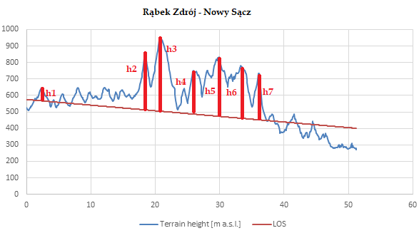
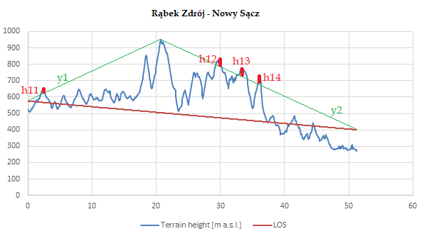
 |  |  |  |  |  |  |  |  | Dla f=230MHz
 |  |  |  |  |  |  |  | dla LOS | odległość x [m] | x (max) - x [m] | h [m] | V | [dB]
 |  |  |  |  |  |  |  |  |  |  |  | Obliczenie v | Obliczenie największej dyfrakcji
 |  |  |  |  |  |  |  | h1 | 2400 | 48840 | 73.005598853 | 1.890757554 | 18.590715714
 |  |  |  |  |  |  |  | h2 | 18500 | 32740 | 275.04315783 | 3.133637594 | 22.786755053
 |  |  |  |  |  |  |  | h3 | 20700 | 30540 | 375.04829011 | 4.1825450327 | 25.266666681
 |  |  |  |  |  |  |  | h4 | 25900 | 25340 | 175.06042096 | 1.9160547123 | 18.697271973
 |  |  |  |  |  |  |  | h5 | 29900 | 21340 | 257.06975238 | 2.8535882129 | 21.991760409
 |  |  |  |  |  |  |  | h6 | 33300 | 17940 | 208.07768409 | 2.3870707672 | 20.494382283
 |  |  |  |  |  |  |  | h7 | 36000 | 15240 | 160.0839828 | 1.91636077 | 18.698554166
 |  |  |  |  |  |  |  | dla y1 i y2 od h3 | odległość x [m] | x (max) - x [m] | h [m] | V | [dB]
 |  |  |  |  |  |  |  |  |  |  |  | Obliczenie v | Obliczenie największej dyfrakcji
 |  |  |  |  |  |  |  | h11 | 2400 | 48840 | 29.52173913 | 0.76457767823 | 12.314836897
 |  |  |  |  |  |  |  | h12 | 29900 | 21340 | 47.684348286 | 0.5293174049 | 10.523026519
 |  |  | wysokości od h3 dla y1 i y2 |  |  |  |  | h13 | 33300 | 17940 | 59.915520519 | 0.6873518809 | 11.746283539
 |  | h11 | 29.52173913 |  |  |  |  | h14 | 36000 | 15240 | 60.540274939 | 0.72472589618 | 12.023903856
 |  | h12 | 47.684348286 |  |  |  |  |  | dla y11 od h1
 |  | h13 | 59.915520519 |  |  |  |  |  | odległość x [m] | x (max) - x [m] | h [m] | Parametr v | Dyfrakcja [dB]
 |  | h14 | 60.540274939 |  |  |  |  | h21 | 18500 | 32740 | 283.75266175 | 3.2328672173 | 23.052678617
 |  |  |  |  |  |  |  | h22 | 20700 | 30540 | 394.92383292 | 4.4041974307 | 25.71335118
 |  |  |  |  |  |  |  | h23 | 25900 | 25340 | 221.32841933 | 2.4224628188 | 20.616743489
 | [m] |  |  |  |  |  |  | h24 | 29900 | 21340 | 323.63963964 | 3.5925434726 | 23.956220785
Full road | 51240 |  |  |  |  |  |  | h25 | 33300 | 17940 | 291.9041769 | 3.3487297331 | 23.353667723
 |  |  |  |  |  |  |  | h26 | 36000 | 15240 | 257.61425061 | 3.0838928107 | 22.650476109

c | 299,792,458
f1 [Hz] | 230000000 | f2 [Hz] | 860000000 | f3 [Hz] | 1800000000 | f4 [Hz] | 5800000000
lambda1 [m] | 1.3034454696 | lambda2 [m] | 0.3485958814 | lambda3 [m] | 0.12777777778 | lambda4 [m] | 0.051688354828

 | y1 | b=575 | y1=5x/276 + 575
 |  | 950=20700a+b
 | y2 | 950=20700a+b | y2=-55x/3054 + 1322,789784
 |  | 400=51240a+b

dyfrakcja Rąbek Zbrój-Nowy Sącz
 |  |  |  |  |  |  |  |  | Dla f=230MHz |  |  |  |  | Dla f=860MHz
 |  |  |  |  |  |  |  | dla LOS | odległość x [m] | x (max) - x [m] | h [m] | V | [dB] | dla LOS | odległość x [m] (d1) | x (max) - x [m] (d2) | h [m] | V | [dB]
 |  |  |  |  |  |  |  |  |  |  |  | Obliczenie v | Obliczenie największej dyfrakcji |  |  |  |  | Obliczenie v | Obliczenie największej dyfrakcji
 |  |  |  |  |  |  |  | h1 | 2400 | 48840 | 73.005598853 | 1.890757554 | 18.590715714 | h1 | 2400 | 48840 | 648 | 32.451889604 | 43.120666908
 |  |  |  |  |  |  |  | h2 | 18500 | 32740 | 275.04315783 | 3.133637594 | 22.786755053 | h2 | 18500 | 32740 | 850 | 18.726307757 | 38.329387586
 |  |  |  |  |  |  |  | h3 | 20700 | 30540 | 375.04829011 | 4.1825450327 | 25.266666681 | h3 | 20700 | 30540 | 950 | 20.486244362 | 39.11256464
 |  |  |  |  |  |  |  | h4 | 25900 | 25340 | 175.06042096 | 1.9160547123 | 18.697271973 | h4 | 25900 | 25340 | 750 | 15.87327384 | 36.887751568
 |  |  |  |  |  |  |  | h5 | 29900 | 21340 | 257.06975238 | 2.8535882129 | 21.991760409 | h5 | 29900 | 21340 | 832 | 17.85866362 | 37.915682833
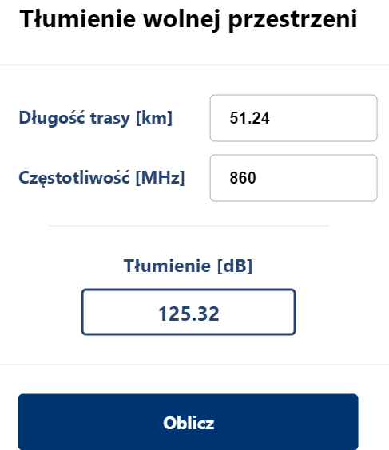
 |  |  |  |  |  |  |  | h6 | 33300 | 17940 | 208.07768409 | 2.3870707672 | 20.494382283 | h6 | 33300 | 17940 | 783 | 17.369481662 | 37.673457905
 |  |  |  |  |  |  |  | h7 | 36000 | 15240 | 160.0839828 | 1.91636077 | 18.698554166 | h7 | 36000 | 15240 | 735 | 17.013827988 | 37.493018676
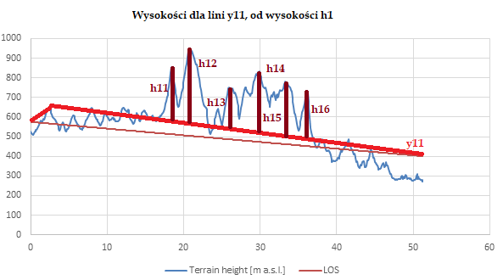
 |  |  |  |  |  |  |  |  | Obliczenie wysokości od y11 | wysokości[m] | odległość[m] |  |  | dla y11 od h1
 |  |  |  |  |  |  |  |  | h11, h2(850m) | 283.75266175 | 18500 |  |  |  | odległość x [m] (d1) | x (max) - x [m] (d2) | wysokość [m] | Parametr v | Dyfrakcja [dB]
 |  |  |  |  |  |  |  |  | h12,(h3 950m) | 394.92383292 | 20700 |  |  | h11 | 18500 | 32740 | 283.75266175 | 6.2513407891 | 28.756822311
 |  |  |  |  |  |  |  |  | h13,(h4 750m) | 221.32841933 | 25900 |  |  | h12 | 20700 | 30540 | 394.92383292 | 8.5163222587 | 31.45354159
 |  |  |  |  |  |  |  |  | h14, (h5 832m) | 323.63963964 | 29900 |  |  | h13 | 25900 | 25340 | 221.32841933 | 4.684275478 | 26.247544357
 |  |  |  |  |  |  |  |  | h15, (h6 783m) | 291.9041769 | 33300 |  |  | h14 | 29900 | 21340 | 323.63963964 | 6.9468406951 | 29.676358746
 |  |  |  |  |  |  |  |  | h16, (h7 735m) | 257.61425061 | 36000 |  |  | h15 | 33300 | 17940 | 291.9041769 | 6.4753821811 | 29.063662799
 |  |  |  |  |  |  |  |  |  |  |  |  |  | h16 | 36000 | 15240 | 257.61425061 | 5.9632714929 | 28.345886595

 |  |  |  |  |  |  |  |  |  |  |  |  |  | dla h21, od h12
 | [m] |  |  |  |  |  |  |  | dla y11 od h1 |  |  |  |  |  | odległość x [m] (d1) | x (max) - x [m] (d2) | wysokość [m] | Parametr v | Dyfrakcja [dB]
Full road | 51240 |  |  |  |  |  |  |  | odległość x [m] | x (max) - x [m] | h [m] | Parametr v | Dyfrakcja [dB] | h21 | 29900 | 21340 | 47.684348286 | 1.0235321346 | 14.076770266
 |  |  |  |  |  |  |  | h11 | 18500 | 32740 | 283.75266175 | 3.2328672173 | 23.052678617 | h22 | 33300 | 17940 | 59.915520519 | 1.3291207343 | 15.885406122
 |  |  |  |  |  |  |  | h12 | 20700 | 30540 | 394.92383292 | 4.4041974307 | 25.71335118 | h23 | 36000 | 15240 | 60.540274939 | 1.401390237 | 16.274666934
c | 299,792,458 |  |  |  |  |  |  | h13 | 25900 | 25340 | 221.32841933 | 2.4224628188 | 20.616743489
f1 [Hz] | 230000000 | f2 [Hz] | 860000000 | f3 [Hz] | 1800000000 | f4 [Hz] | 5800000000 | h14 | 29900 | 21340 | 323.63963964 | 3.5925434726 | 23.956220785
lambda1 [m] | 1.3034454696 | lambda2 [m] | 0.3485958814 | lambda3 [m] | 0.12777777778 | lambda4 [m] | 0.051688354828 | h15 | 33300 | 17940 | 291.9041769 | 3.3487297331 | 23.353667723 |  |  | suma dyfrakcji dla 860MHz |  | 216.16887543
 |  |  |  |  |  |  |  | h16 | 36000 | 15240 | 257.61425061 | 3.0838928107 | 22.650476109
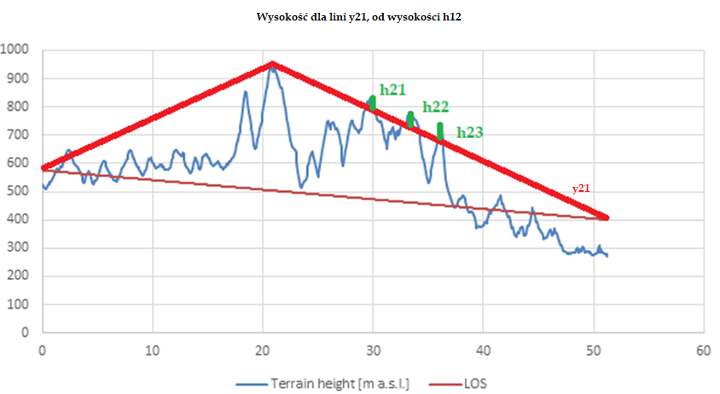
y11 | 648=2400a+b | y11= (-31/6105)+(268696/407)
 | 400=51240a+b |  |  |  |  |  |  |  |  |  |  |  |  | Dla f=1800MHz
y21 | 950=27000a+b | y21=(-55/3054)x + 1322,789784 |  |  |  |  |  |  | Obliczenie wysokości od y21 | wysokości[m] | odległość[m] |  |  | dla LOS | odległość x [m] (d1) | x (max) - x [m] (d2) | h [m] | V | [dB]
 | 400=51240a+b |  |  |  |  |  |  |  | h21 | 47.684348286 | 29900 |  |  |  |  |  |  | Obliczenie v | Obliczenie największej dyfrakcji
 |  |  |  |  |  |  |  |  | h22 | 59.915520519 | 33300 |  |  | h1 | 2400 | 48840 | 648 | 53.601068889 | 47.488607619
 |  |  |  |  |  |  |  |  | h23 | 60.540274939 | 36000 |  |  | h2 | 18500 | 32740 | 850 | 30.930405729 | 42.702468339
 |  |  |  |  |  |  |  |  |  |  |  |  |  | h3 | 20700 | 30540 | 950 | 33.837308359 | 43.4847157
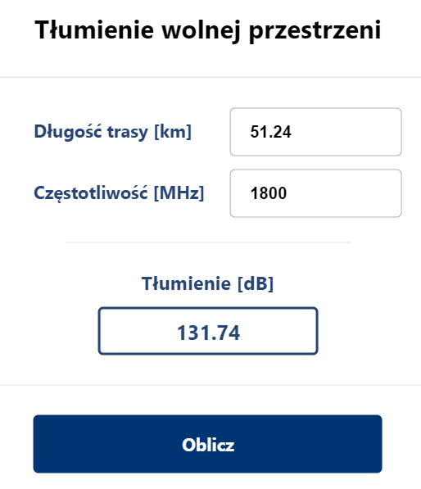
 |  |  |  |  |  |  |  |  |  |  |  |  |  | h4 | 25900 | 25340 | 750 | 26.218024743
 |  |  |  |  |  |  |  |  |  |  |  |  |  | h5 | 29900 | 21340 | 832 | 29.497310346 | 42.28926346
 |  |  |  |  |  |  |  |  |  |  |  |  |  | h6 | 33300 | 17940 | 783 | 28.689324243 | 42.047333224
 |  |  |  |  |  |  |  |  |  |  |  |  |  | h7 | 36000 | 15240 | 735 | 28.10188797 | 41.867114227

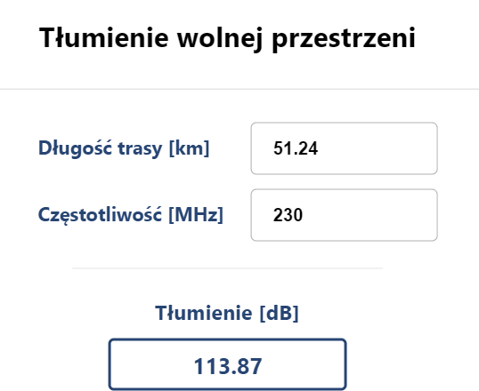
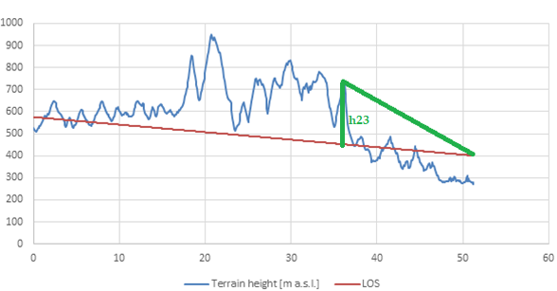
 |  |  |  |  |  |  |  |  |  |  |  |  |  | dla y11 od h1
 |  |  |  |  |  |  |  |  | dla h21, od h12 |  | [dB] |  |  |  | odległość x [m] (d1) | x (max) - x [m] (d2) | wysokość [m] | Parametr v | Dyfrakcja [dB]
 |  |  |  |  |  |  |  |  |  | parametr v | Dyfrakcja |  |  | h11 | 18500 | 32740 | 283.75266175 | 10.325394064 | 33.134894875
 |  |  |  |  |  |  |  |  | h21 | 0.47247925089 | 10.064820078 |  |  | h12 | 20700 | 30540 | 394.92383292 | 14.066483698 | 35.833452327
 |  |  |  |  |  |  |  |  | h22 | 0.6045808045 | 11.115307954 |  |  | h13 | 25900 | 25340 | 221.32841933 | 7.7370586324 | 30.616116063
 |  |  |  |  |  |  |  |  | h23 | 0.62984839536 | 11.310247047 |  |  | h14 | 29900 | 21340 | 323.63963964 | 11.47415732 | 34.055720873
 |  |  |  |  |  |  |  |  |  |  |  |  |  | h15 | 33300 | 17940 | 291.9041769 | 10.695445184 | 33.442262446
 |  |  |  |  |  |  |  |  |  |  |  |  |  | h16 | 36000 | 15240 | 257.61425061 | 9.849587497 | 32.723079645

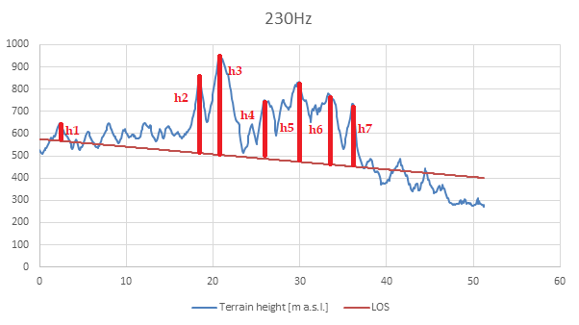
 |  |  |  |  |  |  |  |  | suma dyfrakcji dla 230MHz |  | 169.48431394 |  |  | dla h21, od h12
 |  |  |  |  |  |  |  |  |  |  |  |  |  |  | odległość x [m] (d1) | x (max) - x [m] (d2) | wysokość [m] | Parametr v | Dyfrakcja [dB]
 |  |  |  |  |  |  |  |  |  |  |  |  |  | h21 | 29900 | 21340 | 47.684348286 | 1.6905769471 | 17.70506014
 |  |  |  |  |  |  |  |  |  |  |  |  |  | h22 | 33300 | 17940 | 59.915520519 | 2.1953203006 | 19.802620206
 |  |  |  |  |  |  |  |  |  |  |  |  |  | h23 | 36000 | 15240 | 60.540274939 | 2.3146884681 | 20.23911064

 |  |  |  |  |  |  |  |  |  |  |  |  |  |  |  | suma dyfrakcji dla 1800MHz |  | 235.30117059

 |  |  |  |  |  |  |  |  |  |  |  |  |  | Dla f=5800MHz
 |  |  |  |  |  |  |  |  |  |  |  |  |  | dla LOS | odległość x [m] (d1) | x (max) - x [m] (d2) | h [m] | V | [dB]
 |  |  |  |  |  |  |  |  |  |  |  |  |  |  |  |  |  | Obliczenie v | Obliczenie największej dyfrakcji
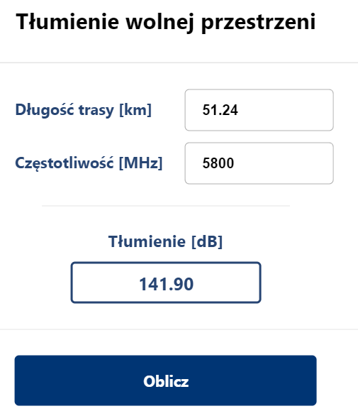
 |  |  |  |  |  |  |  |  |  |  |  |  |  | h1 | 2400 | 48840 | 648 | 84.276164285 | 51.424689
 |  |  |  |  |  |  |  |  |  |  |  |  |  | h2 | 18500 | 32740 | 850 | 48.631417407 | 46.641981228
 |  |  |  |  |  |  |  |  |  |  |  |  |  | h3 | 20700 | 30540 | 950 | 53.201897225 | 47.423570645
 |  |  |  |  |  |  |  |  |  |  |  |  |  | h4 | 25900 | 25340 | 750 | 41.222210793 | 45.203412835
 |  |  |  |  |  |  |  |  |  |  |  |  |  | h5 | 29900 | 21340 | 832 | 46.378182827 | 46.229139601
 |  |  |  |  |  |  |  |  |  |  |  |  |  | h6 | 33300 | 17940 | 783 | 45.107798282 | 45.987427043
 |  |  |  |  |  |  |  |  |  |  |  |  |  | h7 | 36000 | 15240 | 735 | 44.184180958 | 45.807372575

 |  |  |  |  |  |  |  |  |  |  |  |  |  | dla y11 od h1
 |  |  |  |  |  |  |  |  |  |  |  |  |  |  | odległość x [m] (d1) | x (max) - x [m] (d2) | wysokość [m] | Parametr v | Dyfrakcja [dB]
 |  |  |  |  |  |  |  |  |  |  |  |  |  | h11 | 18500 | 32740 | 283.75266175 | 16.234463687 | 37.084020122
 |  |  |  |  |  |  |  |  |  |  |  |  |  | h12 | 20700 | 30540 | 394.92383292 | 22.116523338 | 39.780051032
 |  |  |  |  |  |  |  |  |  |  |  |  |  | h13 | 25900 | 25340 | 221.32841933 | 12.164862341 | 34.565927012
 |  |  |  |  |  |  |  |  |  |  |  |  |  | h14 | 29900 | 21340 | 323.63963964 | 18.040647088 | 38.004100625
 |  |  |  |  |  |  |  |  |  |  |  |  |  | h15 | 33300 | 17940 | 291.9041769 | 16.816289565 | 37.391158174
 |  |  |  |  |  |  |  |  |  |  |  |  |  | h16 | 36000 | 15240 | 257.61425061 | 15.48636009 | 36.672475651

 |  |  |  |  |  |  |  |  |  |  |  |  |  | dla h21, od h12
 |  |  |  |  |  |  |  |  |  |  |  |  |  |  | odległość x [m] (d1) | x (max) - x [m] (d2) | wysokość [m] | Parametr v | Dyfrakcja [dB]
 |  |  |  |  |  |  |  |  |  |  |  |  |  | h21 | 29900 | 21340 | 47.684348286 | 2.6580690178 | 21.393137673
 |  |  |  |  |  |  |  |  |  |  |  |  |  | h22 | 33300 | 17940 | 59.915520519 | 3.4516694936 | 23.612972583
 |  |  |  |  |  |  |  |  |  |  |  |  |  | h23 | 36000 | 15240 | 60.540274939 | 3.63935029 | 24.067443851

 |  |  |  |  |  |  |  |  |  |  |  |  |  |  |  | suma dyfrakcji dla 5800MHz |  | 257.17218388

Nowa Dęba - Biłgoraj h,x i LOS
Index | Latitude | Longitude | Distance from Tx [km] | Terrain height [m a.s.l.] | LOS | h | Teren - LOS | antena nadawcza | 215 [m] | 30m antena
0 | 50.419754 | 21.755674 | 0 | 185 | 215 |  | -30 | antena odbiorcza wysokosc bezwzgledna | 220 [m] | 30m antena
1 | 50.419921793 | 21.757060675 | 0.1 | 187 | 215.00732064 |  | -28.007320644
2 | 50.420089569 | 21.758447359 | 0.2 | 191 | 215.01464129 |  | -24.014641288 | Równanie y(LOS) | 255=0x+b | yLOS=x/13650+255
3 | 50.420257329 | 21.759834054 | 0.3 | 181 | 215.02196193 |  | -34.021961933 |  | 260=68250x+b
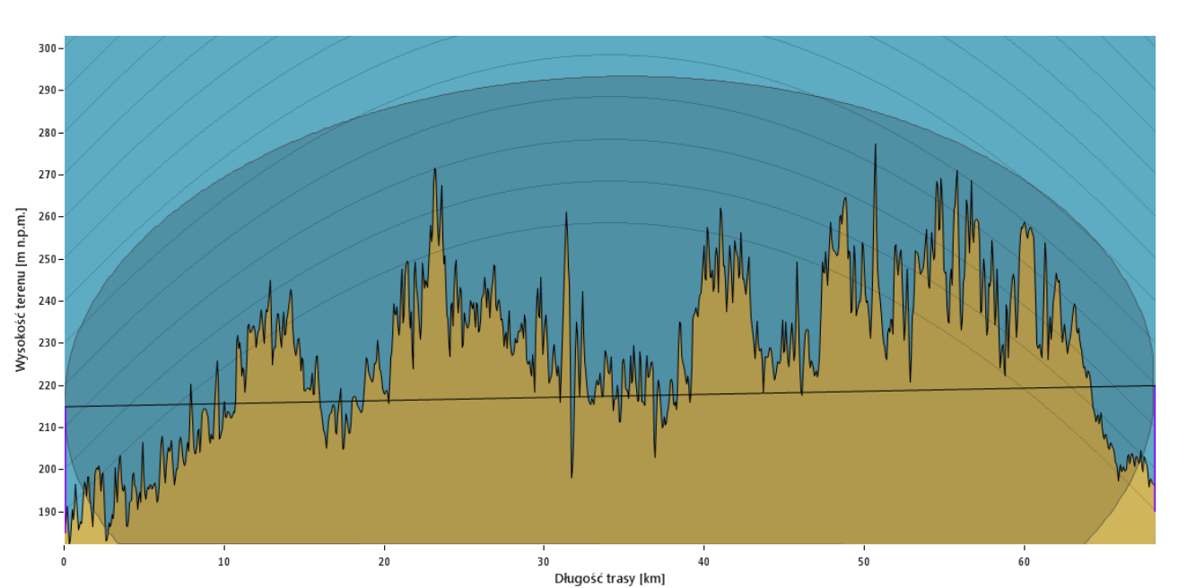
4 | 50.420425072 | 21.761220758 | 0.4 | 182 | 215.02928258 |  | -33.029282577
5 | 50.420592799 | 21.762607472 | 0.5 | 189 | 215.03660322 |  | -26.036603221
6 | 50.420760509 | 21.763994196 | 0.6 | 185 | 215.04392387 |  | -30.043923865
7 | 50.420928203 | 21.76538093 | 0.7 | 194 | 215.05124451 |  | -21.05124451
8 | 50.421095881 | 21.766767674 | 0.8 | 188 | 215.05856515 |  | -27.058565154
9 | 50.421263542 | 21.768154427 | 0.9 | 182 | 215.0658858 |  | -33.065885798
10 | 50.421431186 | 21.76954119 | 1 | 184 | 215.07320644 |  | -31.073206442
11 | 50.421598814 | 21.770927963 | 1.1 | 183 | 215.08052709 |  | -32.080527086
12 | 50.421766426 | 21.772314746 | 1.2 | 190 | 215.08784773 |  | -25.087847731
13 | 50.421934021 | 21.773701539 | 1.3 | 193 | 215.09516837 |  | -22.095168375
14 | 50.422101599 | 21.775088341 | 1.4 | 188 | 215.10248902 |  | -27.102489019
15 | 50.422269161 | 21.776475154 | 1.5 | 195 | 215.10980966 |  | -20.109809663
16 | 50.422436707 | 21.777861976 | 1.6 | 187 | 215.11713031 |  | -28.117130307
17 | 50.422604236 | 21.779248808 | 1.7 | 184 | 215.12445095 |  | -31.124450952
18 | 50.422771748 | 21.780635649 | 1.8 | 179 | 215.1317716 |  | -36.131771596
19 | 50.422939244 | 21.782022501 | 1.9 | 191 | 215.13909224 |  | -24.13909224
20 | 50.423106724 | 21.783409362 | 2 | 193 | 215.14641288 |  | -22.146412884
21 | 50.423274187 | 21.784796233 | 2.1 | 192 | 215.15373353 |  | -23.153733529
22 | 50.423441634 | 21.786183114 | 2.2 | 193 | 215.16105417 |  | -22.161054173
23 | 50.423609064 | 21.787570005 | 2.3 | 186 | 215.16837482 |  | -29.168374817
24 | 50.423776478 | 21.788956906 | 2.4 | 192 | 215.17569546 |  | -23.175695461
25 | 50.423943875 | 21.790343816 | 2.5 | 184 | 215.18301611 |  | -31.183016105
26 | 50.424111256 | 21.791730736 | 2.6 | 173 | 215.19033675 |  | -42.19033675
27 | 50.42427862 | 21.793117666 | 2.7 | 173 | 215.19765739 |  | -42.197657394
28 | 50.424445968 | 21.794504606 | 2.8 | 177 | 215.20497804 |  | -38.204978038
Linia LOS dla Nowa Dęba - Biłgoraj
 | Terrain height [m a.s.l.] | LOS
0 | 185 | 215
0.1 | 187 | 215.00732064
0.2 | 191 | 215.01464129
0.3 | 181 | 215.02196193
0.4 | 182 | 215.02928258
0.5 | 189 | 215.03660322
0.6 | 185 | 215.04392387
0.7 | 194 | 215.05124451
0.8 | 188 | 215.05856515
0.9 | 182 | 215.0658858
1 | 184 | 215.07320644
1.1 | 183 | 215.08052709
1.2 | 190 | 215.08784773
1.3 | 193 | 215.09516837
1.4 | 188 | 215.10248902
1.5 | 195 | 215.10980966
1.6 | 187 | 215.11713031
1.7 | 184 | 215.12445095
1.8 | 179 | 215.1317716
1.9 | 191 | 215.13909224
2 | 193 | 215.14641288
2.1 | 192 | 215.15373353
2.2 | 193 | 215.16105417
2.3 | 186 | 215.16837482
2.4 | 192 | 215.17569546
2.5 | 184 | 215.18301611
2.6 | 173 | 215.19033675
2.7 | 173 | 215.19765739
2.8 | 177 | 215.20497804
2.9 | 175 | 215.21229868
3 | 178 | 215.21961933
3.1 | 176 | 215.22693997
3.2 | 190 | 215.23426061
3.3 | 178 | 215.24158126
3.4 | 188 | 215.2489019
3.5 | 191 | 215.25622255
3.6 | 182 | 215.26354319
3.7 | 181 | 215.27086384
3.8 | 183 | 215.27818448
3.9 | 171 | 215.28550512
4 | 172 | 215.29282577
4.1 | 178 | 215.30014641
4.2 | 176 | 215.30746706
4.3 | 185 | 215.3147877
4.4 | 180 | 215.32210835
4.5 | 179 | 215.32942899
4.6 | 173 | 215.33674963
4.7 | 178 | 215.34407028
4.8 | 174 | 215.35139092
4.9 | 190 | 215.35871157
...
29 | 50.424613299 | 21.795891556 | 2.9 | 175 | 215.21229868 |  | -40.212298682
30 | 50.424780613 | 21.797278515 | 3 | 178 | 215.21961933 |  | -37.219619327
31 | 50.424947912 | 21.798665484 | 3.1 | 176 | 215.22693997 |  | -39.226939971
32 | 50.425115194 | 21.800052463 | 3.2 | 190 | 215.23426061 |  | -25.234260615
33 | 50.425282459 | 21.801439452 | 3.3 | 178 | 215.24158126 |  | -37.241581259
34 | 50.425449708 | 21.802826451 | 3.4 | 188 | 215.2489019 |  | -27.248901903
35 | 50.42561694 | 21.804213459 | 3.5 | 191 | 215.25622255 |  | -24.256222548
36 | 50.425784156 | 21.805600477 | 3.6 | 182 | 215.26354319 |  | -33.263543192
37 | 50.425951355 | 21.806987505 | 3.7 | 181 | 215.27086384 |  | -34.270863836
38 | 50.426118538 | 21.808374543 | 3.8 | 183 | 215.27818448 |  | -32.27818448
39 | 50.426285704 | 21.80976159 | 3.9 | 171 | 215.28550512 |  | -44.285505124
40 | 50.426452854 | 21.811148648 | 4 | 172 | 215.29282577 |  | -43.292825769
41 | 50.426619988 | 21.812535715 | 4.1 | 178 | 215.30014641 |  | -37.300146413
42 | 50.426787104 | 21.813922792 | 4.2 | 176 | 215.30746706 |  | -39.307467057
43 | 50.426954205 | 21.815309879 | 4.3 | 185 | 215.3147877 |  | -30.314787701
44 | 50.427121289 | 21.816696975 | 4.4 | 180 | 215.32210835 |  | -35.322108346
45 | 50.427288356 | 21.818084081 | 4.5 | 179 | 215.32942899 |  | -36.32942899
46 | 50.427455407 | 21.819471198 | 4.6 | 173 | 215.33674963 |  | -42.336749634
47 | 50.427622442 | 21.820858323 | 4.7 | 178 | 215.34407028 |  | -37.344070278
48 | 50.42778946 | 21.822245459 | 4.8 | 174 | 215.35139092 |  | -41.351390922
49 | 50.427956461 | 21.823632605 | 4.9 | 190 | 215.35871157 |  | -25.358711567
50 | 50.428123446 | 21.82501976 | 5 | 177 | 215.36603221 |  | -38.366032211
51 | 50.428290414 | 21.826406925 | 5.1 | 174 | 215.37335286 |  | -41.373352855
52 | 50.428457366 | 21.8277941 | 5.2 | 177 | 215.3806735 |  | -38.380673499
53 | 50.428624302 | 21.829181284 | 5.3 | 176 | 215.38799414 |  | -39.387994143
54 | 50.428791221 | 21.830568479 | 5.4 | 177 | 215.39531479 |  | -38.395314788
55 | 50.428958123 | 21.831955683 | 5.5 | 175 | 215.40263543 |  | -40.402635432
56 | 50.429125009 | 21.833342897 | 5.6 | 176 | 215.40995608 |  | -39.409956076
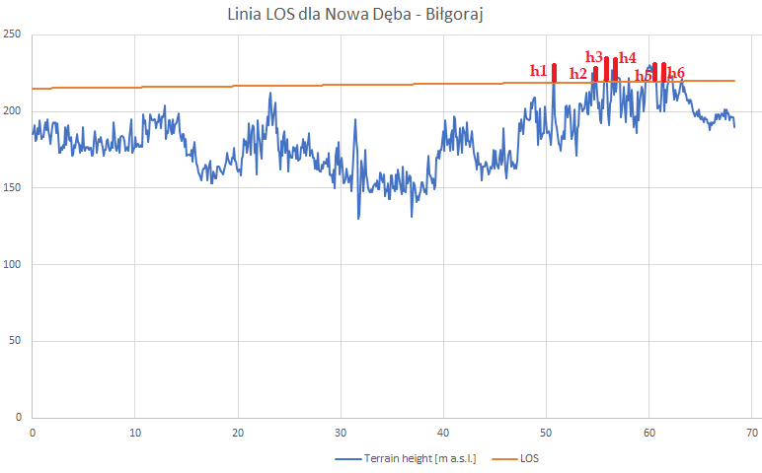
57 | 50.429291879 | 21.83473012 | 5.7 | 176 | 215.41727672 |  | -39.41727672
58 | 50.429458732 | 21.836117354 | 5.8 | 171 | 215.42459736 |  | -44.424597365
59 | 50.429625569 | 21.837504597 | 5.9 | 172 | 215.43191801 |  | -43.431918009
60 | 50.429792389 | 21.83889185 | 6 | 180 | 215.43923865 |  | -35.439238653
61 | 50.429959192 | 21.840279113 | 6.1 | 187 | 215.4465593 |  | -28.446559297
62 | 50.430125979 | 21.841666385 | 6.2 | 182 | 215.45387994 |  | -33.453879941
63 | 50.43029275 | 21.843053668 | 6.3 | 173 | 215.46120059 |  | -42.461200586
64 | 50.430459504 | 21.84444096 | 6.4 | 179 | 215.46852123 |  | -36.46852123
65 | 50.430626241 | 21.845828262 | 6.5 | 182 | 215.47584187 |  | -33.475841874
66 | 50.430792962 | 21.847215573 | 6.6 | 180 | 215.48316252 |  | -35.483162518
67 | 50.430959667 | 21.848602895 | 6.7 | 183 | 215.49048316 |  | -32.490483163
68 | 50.431126355 | 21.849990226 | 6.8 | 176 | 215.49780381 |  | -39.497803807
69 | 50.431293027 | 21.851377567 | 6.9 | 171 | 215.50512445 |  | -44.505124451
70 | 50.431459682 | 21.852764918 | 7 | 175 | 215.5124451 |  | -40.512445095
71 | 50.43162632 | 21.854152278 | 7.1 | 175 | 215.51976574 |  | -40.519765739
72 | 50.431792943 | 21.855539648 | 7.2 | 181 | 215.52708638 |  | -34.527086384
73 | 50.431959548 | 21.856927028 | 7.3 | 182 | 215.53440703 |  | -33.534407028
74 | 50.432126137 | 21.858314418 | 7.4 | 177 | 215.54172767 |  | -38.541727672
75 | 50.43229271 | 21.859701818 | 7.5 | 174 | 215.54904832 |  | -41.549048316
76 | 50.432459266 | 21.861089227 | 7.6 | 175 | 215.55636896 |  | -40.55636896
77 | 50.432625806 | 21.862476646 | 7.7 | 180 | 215.5636896 |  | -35.563689605
78 | 50.432792329 | 21.863864075 | 7.8 | 176 | 215.57101025 |  | -39.571010249
79 | 50.432958835 | 21.865251514 | 7.9 | 193 | 215.57833089 |  | -22.578330893
80 | 50.433125326 | 21.866638962 | 8 | 186 | 215.58565154 |  | -29.585651537
81 | 50.433291799 | 21.86802642 | 8.1 | 177 | 215.59297218 |  | -38.592972182
82 | 50.433458256 | 21.869413888 | 8.2 | 174 | 215.60029283 |  | -41.600292826
83 | 50.433624697 | 21.870801366 | 8.3 | 177 | 215.60761347 |  | -38.60761347
84 | 50.433791121 | 21.872188853 | 8.4 | 182 | 215.61493411 |  | -33.614934114
85 | 50.433957529 | 21.87357635 | 8.5 | 173 | 215.62225476 |  | -42.622254758
86 | 50.43412392 | 21.874963857 | 8.6 | 183 | 215.6295754 |  | -32.629575403
87 | 50.434290295 | 21.876351374 | 8.7 | 184 | 215.63689605 |  | -31.636896047
88 | 50.434456653 | 21.8777389 | 8.8 | 184 | 215.64421669 |  | -31.644216691
89 | 50.434622994 | 21.879126436 | 8.9 | 183 | 215.65153734 |  | -32.651537335
90 | 50.434789319 | 21.880513982 | 9 | 181 | 215.65885798 |  | -34.65885798
91 | 50.434955628 | 21.881901538 | 9.1 | 174 | 215.66617862 |  | -41.666178624
92 | 50.43512192 | 21.883289103 | 9.2 | 177 | 215.67349927 |  | -38.673499268
93 | 50.435288196 | 21.884676678 | 9.3 | 174 | 215.68081991 |  | -41.680819912
94 | 50.435454455 | 21.886064263 | 9.4 | 183 | 215.68814056 |  | -32.688140556
95 | 50.435620698 | 21.887451858 | 9.5 | 189 | 215.6954612 |  | -26.695461201
96 | 50.435786924 | 21.888839462 | 9.6 | 195 | 215.70278184 |  | -20.702781845
97 | 50.435953134 | 21.890227076 | 9.7 | 173 | 215.71010249 |  | -42.710102489
98 | 50.436119327 | 21.8916147 | 9.8 | 175 | 215.71742313 |  | -40.717423133
99 | 50.436285503 | 21.893002334 | 9.9 | 176 | 215.72474378 |  | -39.724743777
100 | 50.436451663 | 21.894389977 | 10 | 183 | 215.73206442 |  | -32.732064422
101 | 50.436617807 | 21.89577763 | 10.1 | 177 | 215.73938507 |  | -38.739385066
102 | 50.436783934 | 21.897165293 | 10.2 | 179 | 215.74670571 |  | -36.74670571
103 | 50.436950045 | 21.898552966 | 10.3 | 179 | 215.75402635 |  | -36.754026354
104 | 50.437116139 | 21.899940648 | 10.4 | 177 | 215.761347 |  | -38.761346999
105 | 50.437282217 | 21.90132834 | 10.5 | 177 | 215.76866764 |  | -38.768667643
106 | 50.437448278 | 21.902716042 | 10.6 | 178 | 215.77598829 |  | -37.775988287
107 | 50.437614322 | 21.904103753 | 10.7 | 177 | 215.78330893 |  | -38.783308931
108 | 50.43778035 | 21.905491475 | 10.8 | 198 | 215.79062958 |  | -17.790629575
109 | 50.437946362 | 21.906879206 | 10.9 | 192 | 215.79795022 |  | -23.79795022
110 | 50.438112357 | 21.908266946 | 11 | 194 | 215.80527086 |  | -21.805270864
111 | 50.438278336 | 21.909654697 | 11.1 | 185 | 215.81259151 |  | -30.812591508
112 | 50.438444298 | 21.911042457 | 11.2 | 188 | 215.81991215 |  | -27.819912152
113 | 50.438610243 | 21.912430227 | 11.3 | 180 | 215.8272328 |  | -35.827232796
114 | 50.438776173 | 21.913818007 | 11.4 | 186 | 215.83455344 |  | -29.834553441
115 | 50.438942085 | 21.915205796 | 11.5 | 198 | 215.84187408 |  | -17.841874085
116 | 50.439107981 | 21.916593595 | 11.6 | 194 | 215.84919473 |  | -21.849194729
117 | 50.439273861 | 21.917981404 | 11.7 | 194 | 215.85651537 |  | -21.856515373
118 | 50.439439724 | 21.919369223 | 11.8 | 195 | 215.86383602 |  | -20.863836018
119 | 50.43960557 | 21.920757051 | 11.9 | 195 | 215.87115666 |  | -20.871156662
120 | 50.4397714 | 21.922144889 | 12 | 189 | 215.87847731 |  | -26.878477306
121 | 50.439937214 | 21.923532737 | 12.1 | 193 | 215.88579795 |  | -22.88579795
122 | 50.440103011 | 21.924920594 | 12.2 | 193 | 215.89311859 |  | -22.893118594
123 | 50.440268792 | 21.926308461 | 12.3 | 198 | 215.90043924 |  | -17.900439239
124 | 50.440434556 | 21.927696338 | 12.4 | 194 | 215.90775988 |  | -21.907759883
125 | 50.440600303 | 21.929084225 | 12.5 | 189 | 215.91508053 |  | -26.915080527
126 | 50.440766034 | 21.930472121 | 12.6 | 197 | 215.92240117 |  | -18.922401171
127 | 50.440931749 | 21.931860027 | 12.7 | 196 | 215.92972182 |  | -19.929721816
128 | 50.441097447 | 21.933247943 | 12.8 | 199 | 215.93704246 |  | -16.93704246
129 | 50.441263128 | 21.934635868 | 12.9 | 204 | 215.9443631 |  | -11.944363104
130 | 50.441428793 | 21.936023804 | 13 | 182 | 215.95168375 |  | -33.951683748
131 | 50.441594442 | 21.937411749 | 13.1 | 187 | 215.95900439 |  | -28.959004392
132 | 50.441760074 | 21.938799703 | 13.2 | 186 | 215.96632504 |  | -29.966325037
133 | 50.441925689 | 21.940187668 | 13.3 | 194 | 215.97364568 |  | -21.973645681
134 | 50.442091288 | 21.941575642 | 13.4 | 194 | 215.98096633 |  | -21.980966325
135 | 50.44225687 | 21.942963625 | 13.5 | 188 | 215.98828697 |  | -27.988286969
136 | 50.442422436 | 21.944351619 | 13.6 | 185 | 215.99560761 |  | -30.995607613
137 | 50.442587986 | 21.945739622 | 13.7 | 195 | 216.00292826 |  | -21.002928258
138 | 50.442753519 | 21.947127635 | 13.8 | 186 | 216.0102489 |  | -30.010248902
139 | 50.442919035 | 21.948515658 | 13.9 | 191 | 216.01756955 |  | -25.017569546
140 | 50.443084535 | 21.94990369 | 14 | 193 | 216.02489019 |  | -23.02489019
141 | 50.443250018 | 21.951291732 | 14.1 | 196 | 216.03221083 |  | -20.032210835
142 | 50.443415485 | 21.952679784 | 14.2 | 199 | 216.03953148 |  | -17.039531479
143 | 50.443580936 | 21.954067845 | 14.3 | 187 | 216.04685212 |  | -29.046852123
144 | 50.443746369 | 21.955455917 | 14.4 | 183 | 216.05417277 |  | -33.054172767
145 | 50.443911787 | 21.956843997 | 14.5 | 181 | 216.06149341 |  | -35.061493411
146 | 50.444077188 | 21.958232088 | 14.6 | 185 | 216.06881406 |  | -31.068814056
147 | 50.444242572 | 21.959620188 | 14.7 | 185 | 216.0761347 |  | -31.0761347
148 | 50.44440794 | 21.961008298 | 14.8 | 177 | 216.08345534 |  | -39.083455344
149 | 50.444573291 | 21.962396418 | 14.9 | 182 | 216.09077599 |  | -34.090775988
150 | 50.444738626 | 21.963784547 | 15 | 171 | 216.09809663 |  | -45.098096633
151 | 50.444903944 | 21.965172686 | 15.1 | 172 | 216.10541728 |  | -44.105417277
152 | 50.445069246 | 21.966560835 | 15.2 | 172 | 216.11273792 |  | -44.112737921
153 | 50.445234531 | 21.967948994 | 15.3 | 172 | 216.12005857 |  | -44.120058565
154 | 50.4453998 | 21.969337162 | 15.4 | 171 | 216.12737921 |  | -45.127379209
155 | 50.445565052 | 21.97072534 | 15.5 | 175 | 216.13469985 |  | -41.134699854
156 | 50.445730288 | 21.972113527 | 15.6 | 167 | 216.1420205 |  | -49.142020498
157 | 50.445895507 | 21.973501724 | 15.7 | 176 | 216.14934114 |  | -40.149341142
158 | 50.446060709 | 21.974889931 | 15.8 | 180 | 216.15666179 |  | -36.156661786
159 | 50.446225896 | 21.976278148 | 15.9 | 172 | 216.16398243 |  | -44.16398243
160 | 50.446391065 | 21.977666374 | 16 | 166 | 216.17130307 |  | -50.171303075
161 | 50.446556218 | 21.97905461 | 16.1 | 164 | 216.17862372 |  | -52.178623719
162 | 50.446721355 | 21.980442856 | 16.2 | 160 | 216.18594436 |  | -56.185944363
163 | 50.446886475 | 21.981831111 | 16.3 | 159 | 216.19326501 |  | -57.193265007
164 | 50.447051579 | 21.983219377 | 16.4 | 155 | 216.20058565 |  | -61.200585652
165 | 50.447216666 | 21.984607651 | 16.5 | 161 | 216.2079063 |  | -55.207906296
166 | 50.447381736 | 21.985995936 | 16.6 | 163 | 216.21522694 |  | -53.21522694
167 | 50.44754679 | 21.98738423 | 16.7 | 163 | 216.22254758 |  | -53.222547584
168 | 50.447711828 | 21.988772534 | 16.8 | 165 | 216.22986823 |  | -51.229868228
169 | 50.447876849 | 21.990160847 | 16.9 | 164 | 216.23718887 |  | -52.237188873
170 | 50.448041853 | 21.99154917 | 17 | 155 | 216.24450952 |  | -61.244509517
171 | 50.448206841 | 21.992937503 | 17.1 | 162 | 216.25183016 |  | -54.251830161
172 | 50.448371813 | 21.994325846 | 17.2 | 165 | 216.25915081 |  | -51.259150805
173 | 50.448536767 | 21.995714198 | 17.3 | 168 | 216.26647145 |  | -48.266471449
174 | 50.448701706 | 21.99710256 | 17.4 | 153 | 216.27379209 |  | -63.273792094
175 | 50.448866628 | 21.998490932 | 17.5 | 153 | 216.28111274 |  | -63.281112738
176 | 50.449031533 | 21.999879313 | 17.6 | 161 | 216.28843338 |  | -55.288433382
177 | 50.449196422 | 22.001267704 | 17.7 | 159 | 216.29575403 |  | -57.295754026
178 | 50.449361294 | 22.002656104 | 17.8 | 156 | 216.30307467 |  | -60.303074671
179 | 50.44952615 | 22.004044515 | 17.9 | 156 | 216.31039531 |  | -60.310395315
180 | 50.449690989 | 22.005432935 | 18 | 164 | 216.31771596 |  | -52.317715959
181 | 50.449855812 | 22.006821364 | 18.1 | 164 | 216.3250366 |  | -52.325036603
182 | 50.450020619 | 22.008209804 | 18.2 | 164 | 216.33235725 |  | -52.332357247
183 | 50.450185408 | 22.009598253 | 18.3 | 162 | 216.33967789 |  | -54.339677892
184 | 50.450350181 | 22.010986711 | 18.4 | 161 | 216.34699854 |  | -55.346998536
185 | 50.450514938 | 22.01237518 | 18.5 | 160 | 216.35431918 |  | -56.35431918
186 | 50.450679678 | 22.013763658 | 18.6 | 159 | 216.36163982 |  | -57.361639824
187 | 50.450844402 | 22.015152145 | 18.7 | 162 | 216.36896047 |  | -54.368960469
188 | 50.451009109 | 22.016540643 | 18.8 | 167 | 216.37628111 |  | -49.376281113
189 | 50.4511738 | 22.01792915 | 18.9 | 173 | 216.38360176 |  | -43.383601757
190 | 50.451338474 | 22.019317666 | 19 | 169 | 216.3909224 |  | -47.390922401
191 | 50.451503131 | 22.020706193 | 19.1 | 167 | 216.39824305 |  | -49.398243045
192 | 50.451667772 | 22.022094729 | 19.2 | 166 | 216.40556369 |  | -50.40556369
193 | 50.451832397 | 22.023483274 | 19.3 | 165 | 216.41288433 |  | -51.412884334
194 | 50.451997005 | 22.02487183 | 19.4 | 170 | 216.42020498 |  | -46.420204978
195 | 50.452161597 | 22.026260395 | 19.5 | 169 | 216.42752562 |  | -47.427525622
196 | 50.452326171 | 22.027648969 | 19.6 | 176 | 216.43484627 |  | -40.434846266
197 | 50.45249073 | 22.029037554 | 19.7 | 168 | 216.44216691 |  | -48.442166911
198 | 50.452655272 | 22.030426148 | 19.8 | 167 | 216.44948755 |  | -49.449487555
199 | 50.452819797 | 22.031814751 | 19.9 | 163 | 216.4568082 |  | -53.456808199
200 | 50.452984306 | 22.033203365 | 20 | 161 | 216.46412884 |  | -55.464128843
201 | 50.453148798 | 22.034591988 | 20.1 | 162 | 216.47144949 |  | -54.471449488
202 | 50.453313274 | 22.03598062 | 20.2 | 162 | 216.47877013 |  | -54.478770132
203 | 50.453477734 | 22.037369262 | 20.3 | 158 | 216.48609078 |  | -58.486090776
204 | 50.453642176 | 22.038757914 | 20.4 | 169 | 216.49341142 |  | -47.49341142
205 | 50.453806603 | 22.040146576 | 20.5 | 171 | 216.50073206 |  | -45.500732064
206 | 50.453971012 | 22.041535247 | 20.6 | 182 | 216.50805271 |  | -34.508052709
207 | 50.454135406 | 22.042923928 | 20.7 | 178 | 216.51537335 |  | -38.515373353
208 | 50.454299782 | 22.044312619 | 20.8 | 181 | 216.522694 |  | -35.522693997
209 | 50.454464142 | 22.045701319 | 20.9 | 173 | 216.53001464 |  | -43.530014641
210 | 50.454628486 | 22.047090028 | 21 | 177 | 216.53733529 |  | -39.537335286
211 | 50.454792813 | 22.048478748 | 21.1 | 192 | 216.54465593 |  | -24.54465593
212 | 50.454957124 | 22.049867477 | 21.2 | 172 | 216.55197657 |  | -44.551976574
213 | 50.455121418 | 22.051256216 | 21.3 | 187 | 216.55929722 |  | -29.559297218
214 | 50.455285695 | 22.052644964 | 21.4 | 191 | 216.56661786 |  | -25.566617862
215 | 50.455449956 | 22.054033722 | 21.5 | 190 | 216.57393851 |  | -26.573938507
216 | 50.455614201 | 22.05542249 | 21.6 | 173 | 216.58125915 |  | -43.581259151
217 | 50.455778429 | 22.056811267 | 21.7 | 179 | 216.5885798 |  | -37.588579795
218 | 50.45594264 | 22.058200054 | 21.8 | 159 | 216.59590044 |  | -57.595900439
219 | 50.456106835 | 22.059588851 | 21.9 | 194 | 216.60322108 |  | -22.603221083
220 | 50.456271013 | 22.060977657 | 22 | 184 | 216.61054173 |  | -32.610541728
221 | 50.456435175 | 22.062366473 | 22.1 | 181 | 216.61786237 |  | -35.617862372
222 | 50.456599321 | 22.063755299 | 22.2 | 174 | 216.62518302 |  | -42.625183016
223 | 50.456763449 | 22.065144134 | 22.3 | 169 | 216.63250366 |  | -47.63250366
224 | 50.456927562 | 22.066532979 | 22.4 | 191 | 216.6398243 |  | -25.639824305
225 | 50.457091657 | 22.067921833 | 22.5 | 182 | 216.64714495 |  | -34.647144949
226 | 50.457255737 | 22.069310697 | 22.6 | 185 | 216.65446559 |  | -31.654465593
227 | 50.457419799 | 22.070699571 | 22.7 | 182 | 216.66178624 |  | -34.661786237
228 | 50.457583845 | 22.072088454 | 22.8 | 189 | 216.66910688 |  | -27.669106881
229 | 50.457747875 | 22.073477347 | 22.9 | 197 | 216.67642753 |  | -19.676427526
230 | 50.457911888 | 22.07486625 | 23 | 191 | 216.68374817 |  | -25.68374817
231 | 50.458075885 | 22.076255162 | 23.1 | 208 | 216.69106881 |  | -8.6910688141
232 | 50.458239865 | 22.077644084 | 23.2 | 212 | 216.69838946 |  | -4.6983894583
233 | 50.458403828 | 22.079033015 | 23.3 | 200 | 216.7057101 |  | -16.705710102
234 | 50.458567775 | 22.080421957 | 23.4 | 191 | 216.71303075 |  | -25.713030747
235 | 50.458731706 | 22.081810907 | 23.5 | 197 | 216.72035139 |  | -19.720351391
236 | 50.458895619 | 22.083199868 | 23.6 | 206 | 216.72767204 |  | -10.727672035
237 | 50.459059517 | 22.084588838 | 23.7 | 186 | 216.73499268 |  | -30.734992679
238 | 50.459223398 | 22.085977817 | 23.8 | 189 | 216.74231332 |  | -27.742313324
239 | 50.459387262 | 22.087366807 | 23.9 | 175 | 216.74963397 |  | -41.749633968
240 | 50.45955111 | 22.088755806 | 24 | 173 | 216.75695461 |  | -43.756954612
241 | 50.459714941 | 22.090144814 | 24.1 | 162 | 216.76427526 |  | -54.764275256
242 | 50.459878756 | 22.091533832 | 24.2 | 181 | 216.7715959 |  | -35.7715959
243 | 50.460042554 | 22.09292286 | 24.3 | 171 | 216.77891654 |  | -45.778916545
244 | 50.460206336 | 22.094311897 | 24.4 | 184 | 216.78623719 |  | -32.786237189
245 | 50.460370101 | 22.095700944 | 24.5 | 187 | 216.79355783 |  | -29.793557833
246 | 50.460533849 | 22.097090001 | 24.6 | 173 | 216.80087848 |  | -43.800878477
247 | 50.460697581 | 22.098479067 | 24.7 | 178 | 216.80819912 |  | -38.808199122
248 | 50.460861297 | 22.099868143 | 24.8 | 182 | 216.81551977 |  | -34.815519766
249 | 50.461024996 | 22.101257229 | 24.9 | 161 | 216.82284041 |  | -55.82284041
250 | 50.461188678 | 22.102646324 | 25 | 174 | 216.83016105 |  | -42.830161054
251 | 50.461352344 | 22.104035428 | 25.1 | 171 | 216.8374817 |  | -45.837481698
252 | 50.461515994 | 22.105424543 | 25.2 | 170 | 216.84480234 |  | -46.844802343
253 | 50.461679626 | 22.106813667 | 25.3 | 170 | 216.85212299 |  | -46.852122987
254 | 50.461843243 | 22.1082028 | 25.4 | 177 | 216.85944363 |  | -39.859443631
255 | 50.462006842 | 22.109591943 | 25.5 | 174 | 216.86676428 |  | -42.866764275
256 | 50.462170426 | 22.110981096 | 25.6 | 176 | 216.87408492 |  | -40.874084919
257 | 50.462333992 | 22.112370258 | 25.7 | 169 | 216.88140556 |  | -47.881405564
258 | 50.462497543 | 22.11375943 | 25.8 | 178 | 216.88872621 |  | -38.888726208
259 | 50.462661076 | 22.115148612 | 25.9 | 168 | 216.89604685 |  | -48.896046852
260 | 50.462824593 | 22.116537803 | 26 | 169 | 216.9033675 |  | -47.903367496
261 | 50.462988094 | 22.117927004 | 26.1 | 177 | 216.91068814 |  | -39.910688141
262 | 50.463151578 | 22.119316214 | 26.2 | 176 | 216.91800878 |  | -40.918008785
263 | 50.463315045 | 22.120705434 | 26.3 | 182 | 216.92532943 |  | -34.925329429
264 | 50.463478496 | 22.122094664 | 26.4 | 173 | 216.93265007 |  | -43.932650073
265 | 50.463641931 | 22.123483903 | 26.5 | 180 | 216.93997072 |  | -36.939970717
266 | 50.463805349 | 22.124873152 | 26.6 | 171 | 216.94729136 |  | -45.947291362
267 | 50.46396875 | 22.12626241 | 26.7 | 177 | 216.95461201 |  | -39.954612006
268 | 50.464132135 | 22.127651678 | 26.8 | 180 | 216.96193265 |  | -36.96193265
269 | 50.464295503 | 22.129040956 | 26.9 | 186 | 216.96925329 |  | -30.969253294
270 | 50.464458855 | 22.130430243 | 27 | 171 | 216.97657394 |  | -45.976573939
271 | 50.46462219 | 22.13181954 | 27.1 | 174 | 216.98389458 |  | -42.983894583
272 | 50.464785509 | 22.133208846 | 27.2 | 175 | 216.99121523 |  | -41.991215227
273 | 50.464948811 | 22.134598162 | 27.3 | 170 | 216.99853587 |  | -46.998535871
274 | 50.465112096 | 22.135987488 | 27.4 | 170 | 217.00585652 |  | -47.005856515
275 | 50.465275365 | 22.137376823 | 27.5 | 163 | 217.01317716 |  | -54.01317716
276 | 50.465438618 | 22.138766168 | 27.6 | 168 | 217.0204978 |  | -49.020497804
277 | 50.465601854 | 22.140155522 | 27.7 | 162 | 217.02781845 |  | -55.027818448
278 | 50.465765073 | 22.141544886 | 27.8 | 173 | 217.03513909 |  | -44.035139092
279 | 50.465928276 | 22.14293426 | 27.9 | 162 | 217.04245974 |  | -55.042459736
280 | 50.466091463 | 22.144323643 | 28 | 161 | 217.04978038 |  | -56.049780381
281 | 50.466254632 | 22.145713036 | 28.1 | 161 | 217.05710102 |  | -56.057101025
282 | 50.466417786 | 22.147102438 | 28.2 | 165 | 217.06442167 |  | -52.064421669
283 | 50.466580922 | 22.14849185 | 28.3 | 163 | 217.07174231 |  | -54.071742313
284 | 50.466744043 | 22.149881271 | 28.4 | 167 | 217.07906296 |  | -50.079062958
285 | 50.466907146 | 22.151270703 | 28.5 | 166 | 217.0863836 |  | -51.086383602
286 | 50.467070233 | 22.152660143 | 28.6 | 169 | 217.09370425 |  | -48.093704246
287 | 50.467233304 | 22.154049593 | 28.7 | 164 | 217.10102489 |  | -53.10102489
288 | 50.467396358 | 22.155439053 | 28.8 | 173 | 217.10834553 |  | -44.108345534
289 | 50.467559395 | 22.156828523 | 28.9 | 159 | 217.11566618 |  | -58.115666179
290 | 50.467722416 | 22.158218002 | 29 | 158 | 217.12298682 |  | -59.122986823
291 | 50.467885421 | 22.15960749 | 29.1 | 159 | 217.13030747 |  | -58.130307467
292 | 50.468048408 | 22.160996988 | 29.2 | 154 | 217.13762811 |  | -63.137628111
293 | 50.46821138 | 22.162386496 | 29.3 | 162 | 217.14494876 |  | -55.144948755
294 | 50.468374335 | 22.163776013 | 29.4 | 150 | 217.1522694 |  | -67.1522694
295 | 50.468537273 | 22.16516554 | 29.5 | 171 | 217.15959004 |  | -46.159590044
296 | 50.468700194 | 22.166555077 | 29.6 | 176 | 217.16691069 |  | -41.166910688
297 | 50.4688631 | 22.167944623 | 29.7 | 165 | 217.17423133 |  | -52.174231332
298 | 50.469025988 | 22.169334178 | 29.8 | 180 | 217.18155198 |  | -37.181551977
299 | 50.46918886 | 22.170723744 | 29.9 | 159 | 217.18887262 |  | -58.188872621
300 | 50.469351716 | 22.172113318 | 30 | 165 | 217.19619327 |  | -52.196193265
301 | 50.469514555 | 22.173502903 | 30.1 | 170 | 217.20351391 |  | -47.203513909
302 | 50.469677377 | 22.174892497 | 30.2 | 163 | 217.21083455 |  | -54.210834553
303 | 50.469840183 | 22.1762821 | 30.3 | 153 | 217.2181552 |  | -64.218155198
304 | 50.470002972 | 22.177671713 | 30.4 | 154 | 217.22547584 |  | -63.225475842
305 | 50.470165745 | 22.179061336 | 30.5 | 156 | 217.23279649 |  | -61.232796486
306 | 50.470328501 | 22.180450968 | 30.6 | 163 | 217.24011713 |  | -54.24011713
307 | 50.470491241 | 22.18184061 | 30.7 | 158 | 217.24743777 |  | -59.247437775
308 | 50.470653964 | 22.183230261 | 30.8 | 154 | 217.25475842 |  | -63.254758419
309 | 50.470816671 | 22.184619922 | 30.9 | 158 | 217.26207906 |  | -59.262079063
310 | 50.470979361 | 22.186009592 | 31 | 148 | 217.26939971 |  | -69.269399707
311 | 50.471142034 | 22.187399272 | 31.1 | 159 | 217.27672035 |  | -58.276720351
312 | 50.471304691 | 22.188788962 | 31.2 | 171 | 217.284041 |  | -46.284040996
313 | 50.471467332 | 22.190178661 | 31.3 | 184 | 217.29136164 |  | -33.29136164
314 | 50.471629955 | 22.19156837 | 31.4 | 195 | 217.29868228 |  | -22.298682284
315 | 50.471792563 | 22.192958088 | 31.5 | 181 | 217.30600293 |  | -36.306002928
316 | 50.471955153 | 22.194347816 | 31.6 | 174 | 217.31332357 |  | -43.313323572
317 | 50.472117728 | 22.195737553 | 31.7 | 130 | 217.32064422 |  | -87.320644217
318 | 50.472280285 | 22.1971273 | 31.8 | 133 | 217.32796486 |  | -84.327964861
319 | 50.472442826 | 22.198517056 | 31.9 | 150 | 217.33528551 |  | -67.335285505
320 | 50.472605351 | 22.199906822 | 32 | 168 | 217.34260615 |  | -49.342606149
321 | 50.472767859 | 22.201296598 | 32.1 | 163 | 217.34992679 |  | -54.349926794
322 | 50.472930351 | 22.202686383 | 32.2 | 148 | 217.35724744 |  | -69.357247438
323 | 50.473092825 | 22.204076178 | 32.3 | 158 | 217.36456808 |  | -59.364568082
324 | 50.473255284 | 22.205465982 | 32.4 | 175 | 217.37188873 |  | -42.371888726
325 | 50.473417726 | 22.206855796 | 32.5 | 159 | 217.37920937 |  | -58.37920937
326 | 50.473580151 | 22.208245619 | 32.6 | 155 | 217.38653001 |  | -62.386530015
327 | 50.47374256 | 22.209635452 | 32.7 | 150 | 217.39385066 |  | -67.393850659
328 | 50.473904952 | 22.211025295 | 32.8 | 148 | 217.4011713 |  | -69.401171303
329 | 50.474067327 | 22.212415147 | 32.9 | 147 | 217.40849195 |  | -70.408491947
330 | 50.474229687 | 22.213805008 | 33 | 149 | 217.41581259 |  | -68.415812592
331 | 50.474392029 | 22.215194879 | 33.1 | 147 | 217.42313324 |  | -70.423133236
332 | 50.474554355 | 22.21658476 | 33.2 | 151 | 217.43045388 |  | -66.43045388
333 | 50.474716664 | 22.21797465 | 33.3 | 153 | 217.43777452 |  | -64.437774524
334 | 50.474878957 | 22.21936455 | 33.4 | 151 | 217.44509517 |  | -66.445095168
335 | 50.475041234 | 22.220754459 | 33.5 | 155 | 217.45241581 |  | -62.452415813
336 | 50.475203493 | 22.222144378 | 33.6 | 149 | 217.45973646 |  | -68.459736457
337 | 50.475365737 | 22.223534306 | 33.7 | 149 | 217.4670571 |  | -68.467057101
338 | 50.475527963 | 22.224924244 | 33.8 | 160 | 217.47437775 |  | -57.474377745
339 | 50.475690173 | 22.226314191 | 33.9 | 159 | 217.48169839 |  | -58.481698389
340 | 50.475852367 | 22.227704148 | 34 | 155 | 217.48901903 |  | -62.489019034
341 | 50.476014544 | 22.229094115 | 34.1 | 154 | 217.49633968 |  | -63.496339678
342 | 50.476176704 | 22.230484091 | 34.2 | 159 | 217.50366032 |  | -58.503660322
343 | 50.476338848 | 22.231874077 | 34.3 | 145 | 217.51098097 |  | -72.510980966
344 | 50.476500976 | 22.233264072 | 34.4 | 149 | 217.51830161 |  | -68.518301611
345 | 50.476663086 | 22.234654076 | 34.5 | 148 | 217.52562225 |  | -69.525622255
346 | 50.476825181 | 22.23604409 | 34.6 | 153 | 217.5329429 |  | -64.532942899
347 | 50.476987258 | 22.237434114 | 34.7 | 143 | 217.54026354 |  | -74.540263543
348 | 50.47714932 | 22.238824147 | 34.8 | 143 | 217.54758419 |  | -74.547584187
349 | 50.477311364 | 22.24021419 | 34.9 | 158 | 217.55490483 |  | -59.554904832
350 | 50.477473392 | 22.241604243 | 35 | 158 | 217.56222548 |  | -59.562225476
351 | 50.477635404 | 22.242994304 | 35.1 | 150 | 217.56954612 |  | -67.56954612
352 | 50.477797399 | 22.244384376 | 35.2 | 151 | 217.57686676 |  | -66.576866764
353 | 50.477959377 | 22.245774457 | 35.3 | 148 | 217.58418741 |  | -69.584187408
354 | 50.478121339 | 22.247164547 | 35.4 | 159 | 217.59150805 |  | -58.591508053
355 | 50.478283284 | 22.248554647 | 35.5 | 149 | 217.5988287 |  | -68.598828697
356 | 50.478445213 | 22.249944756 | 35.6 | 162 | 217.60614934 |  | -55.606149341
357 | 50.478607125 | 22.251334875 | 35.7 | 154 | 217.61346999 |  | -63.613469985
358 | 50.47876902 | 22.252725004 | 35.8 | 150 | 217.62079063 |  | -67.62079063
359 | 50.478930899 | 22.254115142 | 35.9 | 146 | 217.62811127 |  | -71.628111274
360 | 50.479092762 | 22.25550529 | 36 | 164 | 217.63543192 |  | -53.635431918
361 | 50.479254608 | 22.256895447 | 36.1 | 148 | 217.64275256 |  | -69.642752562
362 | 50.479416437 | 22.258285613 | 36.2 | 148 | 217.65007321 |  | -69.650073206
363 | 50.47957825 | 22.259675789 | 36.3 | 147 | 217.65739385 |  | -70.657393851
364 | 50.479740046 | 22.261065975 | 36.4 | 161 | 217.66471449 |  | -56.664714495
365 | 50.479901826 | 22.26245617 | 36.5 | 153 | 217.67203514 |  | -64.672035139
366 | 50.480063589 | 22.263846375 | 36.6 | 155 | 217.67935578 |  | -62.679355783
367 | 50.480225335 | 22.265236589 | 36.7 | 158 | 217.68667643 |  | -59.686676428
368 | 50.480387065 | 22.266626813 | 36.8 | 157 | 217.69399707 |  | -60.693997072
369 | 50.480548779 | 22.268017046 | 36.9 | 131 | 217.70131772 |  | -86.701317716
370 | 50.480710476 | 22.269407289 | 37 | 143 | 217.70863836 |  | -74.70863836
371 | 50.480872156 | 22.270797541 | 37.1 | 154 | 217.715959 |  | -63.715959004
372 | 50.48103382 | 22.272187803 | 37.2 | 152 | 217.72327965 |  | -65.723279649
373 | 50.481195467 | 22.273578074 | 37.3 | 147 | 217.73060029 |  | -70.730600293
374 | 50.481357098 | 22.274968355 | 37.4 | 141 | 217.73792094 |  | -76.737920937
375 | 50.481518712 | 22.276358645 | 37.5 | 145 | 217.74524158 |  | -72.745241581
376 | 50.481680309 | 22.277748945 | 37.6 | 142 | 217.75256223 |  | -75.752562225
377 | 50.48184189 | 22.279139254 | 37.7 | 146 | 217.75988287 |  | -71.75988287
378 | 50.482003455 | 22.280529573 | 37.8 | 148 | 217.76720351 |  | -69.767203514
379 | 50.482165003 | 22.281919901 | 37.9 | 154 | 217.77452416 |  | -63.774524158
380 | 50.482326534 | 22.283310239 | 38 | 154 | 217.7818448 |  | -63.781844802
381 | 50.482488049 | 22.284700586 | 38.1 | 147 | 217.78916545 |  | -70.789165447
382 | 50.482649547 | 22.286090943 | 38.2 | 149 | 217.79648609 |  | -68.796486091
383 | 50.482811028 | 22.287481309 | 38.3 | 146 | 217.80380673 |  | -71.803806735
384 | 50.482972493 | 22.288871685 | 38.4 | 162 | 217.81112738 |  | -55.811127379
385 | 50.483133942 | 22.29026207 | 38.5 | 171 | 217.81844802 |  | -46.818448023
386 | 50.483295374 | 22.291652465 | 38.6 | 159 | 217.82576867 |  | -58.825768668
387 | 50.483456789 | 22.29304287 | 38.7 | 158 | 217.83308931 |  | -59.833089312
388 | 50.483618188 | 22.294433283 | 38.8 | 156 | 217.84040996 |  | -61.840409956
389 | 50.48377957 | 22.295823707 | 38.9 | 153 | 217.8477306 |  | -64.8477306
390 | 50.483940936 | 22.297214139 | 39 | 156 | 217.85505124 |  | -61.855051245
391 | 50.484102285 | 22.298604582 | 39.1 | 149 | 217.86237189 |  | -68.862371889
392 | 50.484263617 | 22.299995034 | 39.2 | 152 | 217.86969253 |  | -65.869692533
393 | 50.484424933 | 22.301385495 | 39.3 | 170 | 217.87701318 |  | -47.877013177
394 | 50.484586233 | 22.302775966 | 39.4 | 170 | 217.88433382 |  | -47.884333821
395 | 50.484747516 | 22.304166446 | 39.5 | 174 | 217.89165447 |  | -43.891654466
396 | 50.484908782 | 22.305556936 | 39.6 | 169 | 217.89897511 |  | -48.89897511
397 | 50.485070032 | 22.306947435 | 39.7 | 175 | 217.90629575 |  | -42.906295754
398 | 50.485231265 | 22.308337944 | 39.8 | 175 | 217.9136164 |  | -42.913616398
399 | 50.485392481 | 22.309728462 | 39.9 | 181 | 217.92093704 |  | -36.920937042
400 | 50.485553681 | 22.31111899 | 40 | 187 | 217.92825769 |  | -30.928257687
401 | 50.485714865 | 22.312509527 | 40.1 | 174 | 217.93557833 |  | -43.935578331
402 | 50.485876032 | 22.313900074 | 40.2 | 194 | 217.94289898 |  | -23.942898975
403 | 50.486037182 | 22.31529063 | 40.3 | 186 | 217.95021962 |  | -31.950219619
404 | 50.486198316 | 22.316681195 | 40.4 | 178 | 217.95754026 |  | -39.957540264
405 | 50.486359433 | 22.31807177 | 40.5 | 182 | 217.96486091 |  | -35.964860908
406 | 50.486520534 | 22.319462355 | 40.6 | 174 | 217.97218155 |  | -43.972181552
407 | 50.486681618 | 22.320852949 | 40.7 | 185 | 217.9795022 |  | -32.979502196
408 | 50.486842685 | 22.322243553 | 40.8 | 188 | 217.98682284 |  | -29.98682284
409 | 50.487003736 | 22.323634166 | 40.9 | 175 | 217.99414348 |  | -42.994143485
410 | 50.487164771 | 22.325024788 | 41 | 197 | 218.00146413 |  | -21.001464129
411 | 50.487325788 | 22.32641542 | 41.1 | 195 | 218.00878477 |  | -23.008784773
412 | 50.48748679 | 22.327806062 | 41.2 | 183 | 218.01610542 |  | -35.016105417
413 | 50.487647774 | 22.329196713 | 41.3 | 183 | 218.02342606 |  | -35.023426061
414 | 50.487808742 | 22.330587373 | 41.4 | 172 | 218.03074671 |  | -46.030746706
415 | 50.487969694 | 22.331978043 | 41.5 | 179 | 218.03806735 |  | -39.03806735
416 | 50.488130629 | 22.333368723 | 41.6 | 189 | 218.04538799 |  | -29.045387994
417 | 50.488291547 | 22.334759412 | 41.7 | 182 | 218.05270864 |  | -36.052708638
418 | 50.488452449 | 22.33615011 | 41.8 | 173 | 218.06002928 |  | -45.060029283
419 | 50.488613334 | 22.337540818 | 41.9 | 190 | 218.06734993 |  | -28.067349927
420 | 50.488774203 | 22.338931535 | 42 | 187 | 218.07467057 |  | -31.074670571
421 | 50.488935055 | 22.340322262 | 42.1 | 186 | 218.08199122 |  | -32.081991215
422 | 50.489095891 | 22.341712998 | 42.2 | 178 | 218.08931186 |  | -40.089311859
423 | 50.48925671 | 22.343103744 | 42.3 | 193 | 218.0966325 |  | -25.096632504
424 | 50.489417512 | 22.344494499 | 42.4 | 181 | 218.10395315 |  | -37.103953148
425 | 50.489578298 | 22.345885263 | 42.5 | 181 | 218.11127379 |  | -37.111273792
426 | 50.489739067 | 22.347276037 | 42.6 | 177 | 218.11859444 |  | -41.118594436
427 | 50.48989982 | 22.348666821 | 42.7 | 182 | 218.12591508 |  | -36.125915081
428 | 50.490060556 | 22.350057614 | 42.8 | 187 | 218.13323572 |  | -31.133235725
429 | 50.490221275 | 22.351448417 | 42.9 | 173 | 218.14055637 |  | -45.140556369
430 | 50.490381978 | 22.352839228 | 43 | 170 | 218.14787701 |  | -48.147877013
431 | 50.490542665 | 22.35423005 | 43.1 | 167 | 218.15519766 |  | -51.155197657
432 | 50.490703335 | 22.355620881 | 43.2 | 162 | 218.1625183 |  | -56.162518302
433 | 50.490863988 | 22.357011721 | 43.3 | 173 | 218.16983895 |  | -45.169838946
434 | 50.491024625 | 22.358402571 | 43.4 | 165 | 218.17715959 |  | -53.17715959
435 | 50.491185245 | 22.35979343 | 43.5 | 165 | 218.18448023 |  | -53.184480234
436 | 50.491345848 | 22.361184299 | 43.6 | 166 | 218.19180088 |  | -52.191800878
437 | 50.491506435 | 22.362575177 | 43.7 | 155 | 218.19912152 |  | -63.199121523
438 | 50.491667006 | 22.363966064 | 43.8 | 164 | 218.20644217 |  | -54.206442167
439 | 50.491827559 | 22.365356962 | 43.9 | 164 | 218.21376281 |  | -54.213762811
440 | 50.491988097 | 22.366747868 | 44 | 164 | 218.22108346 |  | -54.221083455
441 | 50.492148617 | 22.368138784 | 44.1 | 167 | 218.2284041 |  | -51.2284041
442 | 50.492309121 | 22.369529709 | 44.2 | 166 | 218.23572474 |  | -52.235724744
443 | 50.492469609 | 22.370920644 | 44.3 | 162 | 218.24304539 |  | -56.243045388
444 | 50.49263008 | 22.372311589 | 44.4 | 159 | 218.25036603 |  | -59.250366032
445 | 50.492790534 | 22.373702542 | 44.5 | 161 | 218.25768668 |  | -57.257686676
446 | 50.492950972 | 22.375093506 | 44.6 | 164 | 218.26500732 |  | -54.265007321
447 | 50.493111393 | 22.376484478 | 44.7 | 163 | 218.27232796 |  | -55.272327965
448 | 50.493271798 | 22.37787546 | 44.8 | 165 | 218.27964861 |  | -53.279648609
449 | 50.493432186 | 22.379266452 | 44.9 | 175 | 218.28696925 |  | -43.286969253
450 | 50.493592558 | 22.380657453 | 45 | 163 | 218.2942899 |  | -55.294289898
451 | 50.493752913 | 22.382048463 | 45.1 | 174 | 218.30161054 |  | -44.301610542
452 | 50.493913251 | 22.383439483 | 45.2 | 166 | 218.30893119 |  | -52.308931186
...

dyfrakcja Nowa Dęba-Biłgoraj
 |  |  |  |  | y11 do h6 | 215=0x+b | y11=3x/12080+ 215
 |  |  |  |  |  | 230=60400x+b
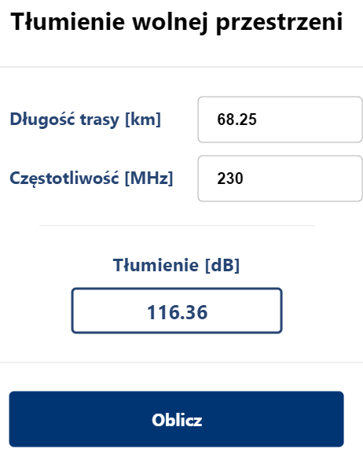
 |  |  |  |  | wysokości od prostej y11 | wysokość [m] |  | Dla f=230MHz
 |  |  |  |  | h11 | -217.30262622 |  | dla LOS | odległość x [m] (d1) | x (max) - x [m] (d2) | h [m] | V | [dB]
 |  |  |  |  | h12 | -214.94253537 |  |  |  |  |  | Obliczenie v | Obliczenie największej dyfrakcji
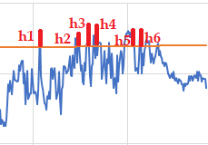
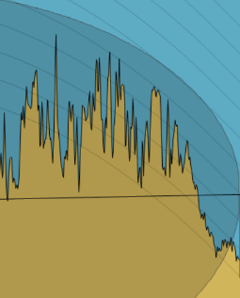
 |  |  |  |  | h13 | -216.2319311 |  | h1 | 50700 | 17550 | 10.288433382 | 0.11161603789 | 7.0008933543
 |  |  |  |  |  |  |  | h2 | 54500 | 13750 | 6.0102489019 | 0.071049782009 | 6.6485767135
 |  |  |  |  |  |  |  | h3 | 55800 | 12450 | 13.915080527 | 0.17084561678 | 7.5148436111
 |  |  |  |  |  |  |  | h4 | 56700 | 11550 | 12.849194729 | 0.16248500255 | 7.4423852799
 |  |  |  |  |  |  |  | h5 | 60000 | 8250 | 11.60761347 | 0.16883412468 | 7.4974144702
 |  |  |  |  |  |  |  | h6 | 60400 | 7850 | 11.578330893 | 0.1720729291 | 7.5254767956
 |  |  |  |  |  |  |  | dla y11 od h7 | odległość x [m] (d1) | x (max) - x [m] (d2) | h [m] | V | [dB]
 |  |  |  |  |  |  |  |  |  |  |  | Obliczenie v | Obliczenie największej dyfrakcji
 |  |  |  |  |  |  |  | h11 | 50700 | 17550 | 1.4089403974 | 0.015285159454 | 6.1650535334
 |  |  |  |  |  |  |  | h12 | 55800 | 12450 | 4.142384106 | 0.050859078116 | 6.4733389774
 |  |  |  |  |  |  |  | h13 | 56700 | 11550 | 2.9188741722 | 0.036910739335 | 6.3523765158
 |  |  |  |  |  |  |  |  | Dyfrakcja(bez swobodnej przestrzeni) | 13.998815773
 |  |  |  |  |  |  |  |  | Dyfrakcja(ze swobodną przestrzenią) | 130.35881577
 | [m]
Full road | 68250

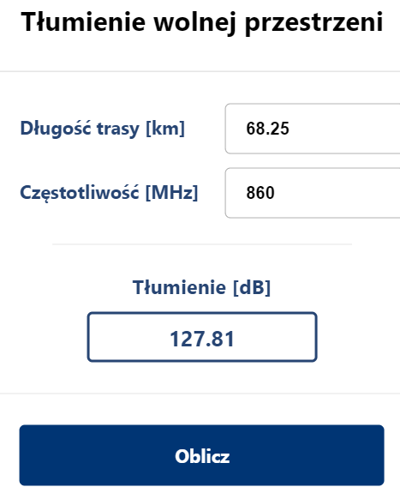
 |  |  |  |  |  |  |  | Dla f=860MHz
c | 299,792,458 |  |  |  |  |  |  | dla LOS | odległość x [m] (d1) | x (max) - x [m] (d2) | h [m] | V | [dB]
f1 [Hz] | 230000000 | f2 [Hz] | 860000000 | f3 [Hz] | 1800000000 | f4 [Hz] | 5800000000 |  |  |  |  | Obliczenie v | Obliczenie największej dyfrakcji
lambda1 [m] | 1.3034454696 | lambda2 [m] | 0.3485958814 | lambda3 [m] | 0.12777777778 | lambda4 [m] | 0.051688354828 | h1 | 50700 | 17550 | 10.288433382 | 0.21583004915 | 7.9038507875
 |  |  |  |  |  |  |  | h2 | 54500 | 13750 | 6.0102489019 | 0.13738776463 | 7.2246703875
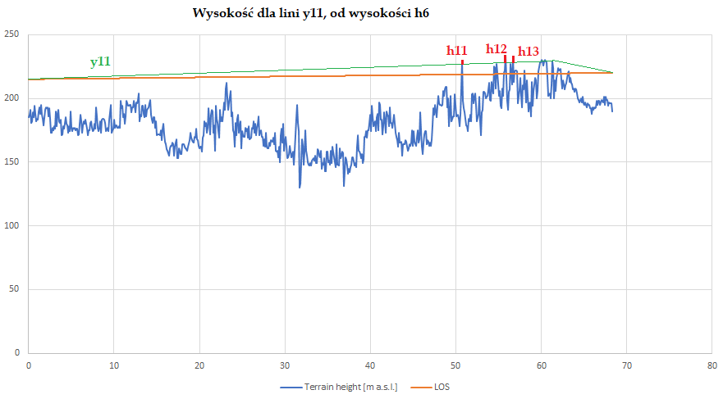
 |  |  |  |  |  |  |  | h3 | 55800 | 12450 | 13.915080527 | 0.33036128645 | 8.8836057506
 |  |  |  |  |  |  |  | h4 | 56700 | 11550 | 12.849194729 | 0.31419450778 | 8.7465296142
 |  |  |  |  |  |  |  | h5 | 60000 | 8250 | 11.60761347 | 0.32647169811 | 8.8506695179
 |  |  |  |  |  |  |  | h6 | 60400 | 7850 | 11.578330893 | 0.33273451957 | 8.9036880654
 |  |  |  |  |  |  |  | dla y11 od h7 | odległość x [m] | x (max) - x [m] | h [m] | V | [dB]
 |  |  |  |  |  |  |  |  |  |  |  | Obliczenie v | Obliczenie największej dyfrakcji
 |  |  |  |  |  |  |  | h11 | 50700 | 17550 | 1.4089403974 | 0.029556654927 | 6.2886417901
 |  |  |  |  |  |  |  | h12 | 55800 | 12450 | 4.142384106 | 0.098345341197 | 6.8856278228
 |  |  |  |  |  |  |  | h13 | 56700 | 11550 | 2.9188741722 | 0.071373673849 | 6.6513888372
 |  |  |  |  |  |  |  |  | Dyfrakcja(bez swobodnej przestrzeni) | 15.789315888
 |  |  |  |  |  |  |  |  | Dyfrakcja(ze swobodną przestrzenią) | 143.59931589

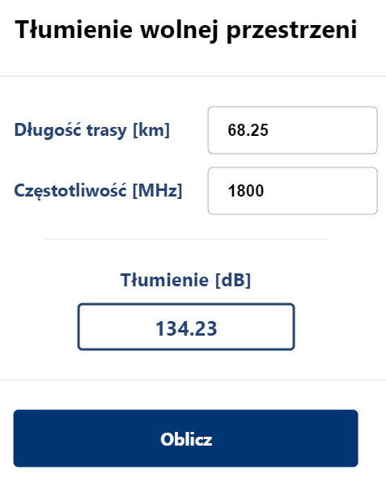
 |  |  |  |  |  |  |  | Dla f=1800MHz
 |  |  |  |  |  |  |  | dla LOS | odległość x [m] (d1) | x (max) - x [m] (d2) | h [m] | V | [dB]
 |  |  |  |  |  |  |  |  |  |  |  | Obliczenie v | Obliczenie największej dyfrakcji
 |  |  |  |  |  |  |  | h1 | 50700 | 17550 | 10.288433382 | 0.35648837323 | 9.1040989486
 |  |  |  |  |  |  |  | h2 | 54500 | 13750 | 6.0102489019 | 0.22692456823 | 7.9995139897
 |  |  |  |  |  |  |  | h3 | 55800 | 12450 | 13.915080527 | 0.54566061606 | 10.65307983
 |  |  |  |  |  |  |  | h4 | 56700 | 11550 | 12.849194729 | 0.51895780683 | 10.440187478
 |  |  |  |  |  |  |  | h5 | 60000 | 8250 | 11.60761347 | 0.53923614909 | 10.60204943
 |  |  |  |  |  |  |  | h6 | 60400 | 7850 | 11.578330893 | 0.54958050588 | 10.68415629
 |  |  |  |  |  |  |  | dla y11 od h7 | odległość x [m] | x (max) - x [m] | h [m] | V | [dB]
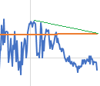
 |  |  |  |  |  |  |  |  |  |  |  | Obliczenie v | Obliczenie największej dyfrakcji
 |  |  |  |  |  |  |  | h11 | 50700 | 17550 | 1.4089403974 | 0.04881898454 | 6.4556412037
 |  |  |  |  |  |  |  | h12 | 55800 | 12450 | 4.142384106 | 0.16243785717 | 7.4419765768
 |  |  |  |  |  |  |  | h13 | 56700 | 11550 | 2.9188741722 | 0.11788851914 | 7.0553694175
 |  |  |  |  |  |  |  |  | Dyfrakcja(bez swobodnej przestrzeni) | 18.126132867
 |  |  |  |  |  |  |  |  | Dyfrakcja(ze swobodną przestrzenią) | 152.35613287

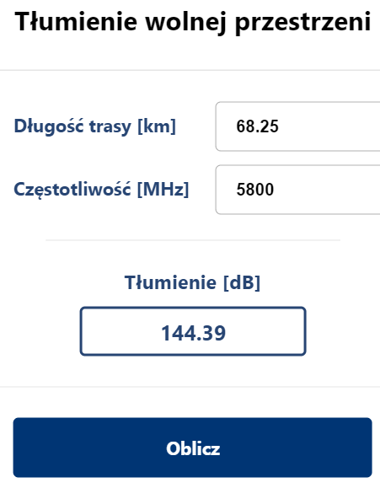
 |  |  |  |  |  |  |  | Dla f=5,80GHz
 |  |  |  |  |  |  |  | dla LOS | odległość x [m] (d1) | x (max) - x [m] (d2) | h [m] | V | [dB]
 |  |  |  |  |  |  |  |  |  |  |  | Obliczenie v | Obliczenie największej dyfrakcji
 |  |  |  |  |  |  |  | h1 | 50700 | 17550 | 10.288433382 | 0.56050137302 | 10.770495034
 |  |  |  |  |  |  |  | h2 | 54500 | 13750 | 6.0102489019 | 0.3567901273 | 9.1066376792
 |  |  |  |  |  |  |  | h3 | 55800 | 12450 | 13.915080527 | 0.85793407997 | 12.975626598
 |  |  |  |  |  |  |  | h4 | 56700 | 11550 | 12.849194729 | 0.81594964974 | 12.682058381
 |  |  |  |  |  |  |  | h5 | 60000 | 8250 | 11.60761347 | 0.84783298601 | 12.905534126
 |  |  |  |  |  |  |  | h6 | 60400 | 7850 | 11.578330893 | 0.86409726451 | 13.018226494
 |  |  |  |  |  |  |  | dla y11 od h7 | odległość x [m] | x (max) - x [m] | h [m] | V | [dB]
 |  |  |  |  |  |  |  |  |  |  |  | Obliczenie v | Obliczenie największej dyfrakcji
 |  |  |  |  |  |  |  |  | 50700 | 17550 | 1.4089403974 | 0.076757364109 | 6.6981352022
 |  |  |  |  |  |  |  |  | 55800 | 12450 | 4.142384106 | 0.25539862956 | 8.2444009857
 |  |  |  |  |  |  |  |  | 56700 | 11550 | 2.9188741722 | 0.18535436723 | 7.6404813497
 |  |  |  |  |  |  |  |  | Dyfrakcja(bez swobodnej przestrzeni) | 21.26262748
 |  |  |  |  |  |  |  |  | Dyfrakcja(ze swobodną przestrzenią) | 165.65262748

Kasina Wielka-Kluszkowice hxLOS
Longitude | Distance from Tx [km] | Terrain height [m a.s.l.] | LOS | wysokośc względem lini LOS | wysokość anteny nadawczej | 150 [m] | wysokość bezwzględna anteny nadawczej | 653[m]
20.138093 | 0 | 503 | 653 | -150 | wysokość anteny odbiorczej | 100[m] | wysokość bezwzględna anteny odbiorczej | 666[m]
20.138590723 | 0.1 | 495 | 653.04012346 | -158.04012346
Kasina Wielka-Kluszkowce
 | Terrain height [m a.s.l.] | LOS
0 | 503 | 653
0.1 | 495 | 653.04012346
0.2 | 500 | 653.08024691
0.3 | 497 | 653.12037037
0.4 | 497 | 653.16049383
0.5 | 506 | 653.20061728
0.6 | 511 | 653.24074074
0.7 | 509 | 653.2808642
0.8 | 516 | 653.32098765
0.9 | 522 | 653.36111111
1 | 520 | 653.40123457
1.1 | 520 | 653.44135802
1.2 | 530 | 653.48148148
1.3 | 535 | 653.52160494
1.4 | 545 | 653.5617284
1.5 | 550 | 653.60185185
1.6 | 552 | 653.64197531
1.7 | 557 | 653.68209877
1.8 | 563 | 653.72222222
1.9 | 575 | 653.76234568
2 | 576 | 653.80246914
2.1 | 581 | 653.84259259
2.2 | 577 | 653.88271605
2.3 | 563 | 653.92283951
2.4 | 564 | 653.96296296
2.5 | 562 | 654.00308642
2.6 | 563 | 654.04320988
2.7 | 563 | 654.08333333
2.8 | 562 | 654.12345679
2.9 | 567 | 654.16358025
3 | 563 | 654.2037037
3.1 | 577 | 654.24382716
3.2 | 589 | 654.28395062
3.3 | 592 | 654.32407407
3.4 | 589 | 654.36419753
3.5 | 587 | 654.40432099
3.6 | 595 | 654.44444444
3.7 | 608 | 654.4845679
3.8 | 624 | 654.52469136
3.9 | 629 | 654.56481481
4 | 647 | 654.60493827
4.1 | 661 | 654.64506173
4.2 | 661 | 654.68518519
4.3 | 669 | 654.72530864
4.4 | 648 | 654.7654321
4.5 | 640 | 654.80555556
4.6 | 628 | 654.84567901
4.7 | 633 | 654.88580247
4.8 | 644 | 654.92592593
4.9 | 638 | 654.96604938
...
20.13908843 | 0.2 | 500 | 653.08024691 | -153.08024691
20.139586119 | 0.3 | 497 | 653.12037037 | -156.12037037
20.140083791 | 0.4 | 497 | 653.16049383 | -156.16049383
20.140581445 | 0.5 | 506 | 653.20061728 | -147.20061728
20.141079082 | 0.6 | 511 | 653.24074074 | -142.24074074
20.141576703 | 0.7 | 509 | 653.2808642 | -144.2808642
20.142074306 | 0.8 | 516 | 653.32098765 | -137.32098765
20.142571891 | 0.9 | 522 | 653.36111111 | -131.36111111
20.14306946 | 1 | 520 | 653.40123457 | -133.40123457
20.143567011 | 1.1 | 520 | 653.44135802 | -133.44135802
20.144064545 | 1.2 | 530 | 653.48148148 | -123.48148148
20.144562062 | 1.3 | 535 | 653.52160494 | -118.52160494
20.145059562 | 1.4 | 545 | 653.5617284 | -108.5617284
20.145557044 | 1.5 | 550 | 653.60185185 | -103.60185185
20.14605451 | 1.6 | 552 | 653.64197531 | -101.64197531
20.146551958 | 1.7 | 557 | 653.68209877 | -96.682098765
20.147049389 | 1.8 | 563 | 653.72222222 | -90.722222222
20.147546802 | 1.9 | 575 | 653.76234568 | -78.762345679
20.148044199 | 2 | 576 | 653.80246914 | -77.802469136
20.148541578 | 2.1 | 581 | 653.84259259 | -72.842592593
20.14903894 | 2.2 | 577 | 653.88271605 | -76.882716049
20.149536285 | 2.3 | 563 | 653.92283951 | -90.922839506
20.150033613 | 2.4 | 564 | 653.96296296 | -89.962962963
20.150530924 | 2.5 | 562 | 654.00308642 | -92.00308642
20.151028217 | 2.6 | 563 | 654.04320988 | -91.043209877
20.151525493 | 2.7 | 563 | 654.08333333 | -91.083333333
20.152022752 | 2.8 | 562 | 654.12345679 | -92.12345679
20.152519994 | 2.9 | 567 | 654.16358025 | -87.163580247
20.153017218 | 3 | 563 | 654.2037037 | -91.203703704
20.153514426 | 3.1 | 577 | 654.24382716 | -77.24382716
20.154011616 | 3.2 | 589 | 654.28395062 | -65.283950617
20.154508789 | 3.3 | 592 | 654.32407407 | -62.324074074
20.155005945 | 3.4 | 589 | 654.36419753 | -65.364197531
20.155503084 | 3.5 | 587 | 654.40432099 | -67.404320988
...

dyfrakcja Kasina Wielka-Kluszk
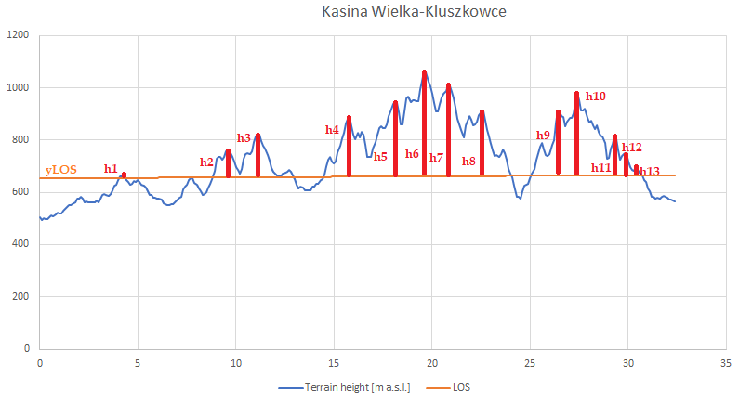

 |  |  |  |  |  | wysokości od prostej y11 [m] |  | Dla f=230MHz
 |  |  |  |  | h21 | 37.124087591 |  | dla LOS | odległość x [m] (d1) | x (max) - x [m] (d2) | h [m] | V | [dB]
 |  |  |  |  | h22 | 45.861313869 |  |  |  | 32365 |  | Obliczenie v | Obliczenie największej dyfrakcji
 |  |  |  |  | h23 | 79.328467153 |  | h1 | 4300 | 28065 | 14.274691358 | 0.28957185342 | 8.5368939152
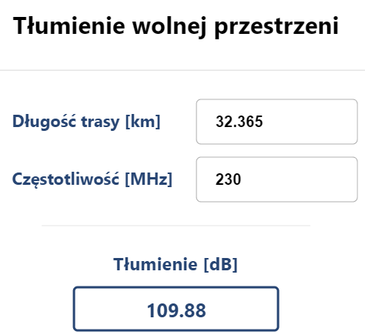
 |  |  |  |  | h24 | 174.37226277 |  | h2 | 9600 | 22765 | 106.14814815 | 1.60010819 | 17.278102702
 |  |  |  |  | h25 | 110.00729927 |  | h3 | 11100 | 21265 | 165.5462963 | 2.4012183637 | 20.543484738
 |  |  |  |  |  |  |  | h4 | 15800 | 16565 | 228.66049383 | 3.1497293951 | 22.830408532
 |  |  |  |  |  | wysokości od prostej y21 [m] |  | h5 | 18100 | 14265 | 288.73765432 | 4.0043738684 | 24.890692601
 |  |  |  |  | h31 | 61.951821207 |  | h6 | 19600 | 12765 | 401.13580247 | 5.6514429842 | 27.87833535
 |  |  |  |  | h32 | 160.97414788 |  | h7 | 20800 | 11565 | 350.65432099 | 5.0382658398 | 26.879794483
 |  |  |  |  | h33 | 55.916568563 |  | h8 | 22500 | 9865 | 248.97222222 | 3.7240667946 | 24.265327271
 | [m] |  |  |  |  |  |  | h9 | 26400 | 5965 | 249.40740741 | 4.4290290671 | 25.762028394
Full road | 32365 |  |  |  |  |  |  | h10 | 27400 | 4965 | 317.00617284 | 6.0567434908 | 28.481338964
 |  |  |  |  |  |  |  | h11 | 29300 | 3065 | 152.24382716 | 3.5801152976 | 23.926457217
 |  |  |  |  |  |  |  | h12 | 29800 | 2565 | 86.043209877 | 2.1931642442 | 19.794550694
c | 299,792,458 |  |  |  |  |  |  | h13 | 30400 | 1965 | 35.802469136 | 1.0322889533 | 14.132525504
f1 [Hz] | 230000000 | f2 [Hz] | 860000000 | f3 [Hz] | 1800000000 | f4 [Hz] | 5800000000 | dla y11 od h10 | odległość x [m] (d1) | x (max) - x [m] (d2) | h [m] | V | [dB]
lambda1 [m] | 1.3034454696 | lambda2 [m] | 0.3485958814 | lambda3 [m] | 0.12777777778 | lambda4 [m] | 0.051688354828 |  |  |  |  | Obliczenie v | Obliczenie największej dyfrakcji
 |  |  |  |  |  |  |  | h21 | 11100 | 21265 | 37.124087591 | 0.53847801403 | 10.596019471
y11 od h10 | 653=b | y11=41/3425+653 |  | y21 od h24 | 1062=19600a+b | y21=-132x/4255 + 1670,037603 |  | h22 | 15800 | 16565 | 45.861313869 | 0.63172577813 | 11.324650546
 | 981=2700a+653 |  |  |  | 666=32365a+b |  |  | h23 | 18100 | 14265 | 79.328467153 | 1.1001711628 | 14.556564918
 |  |  |  |  |  |  |  | h24 | 19600 | 12765 | 174.37226277 | 2.4566615471 | 20.733493786
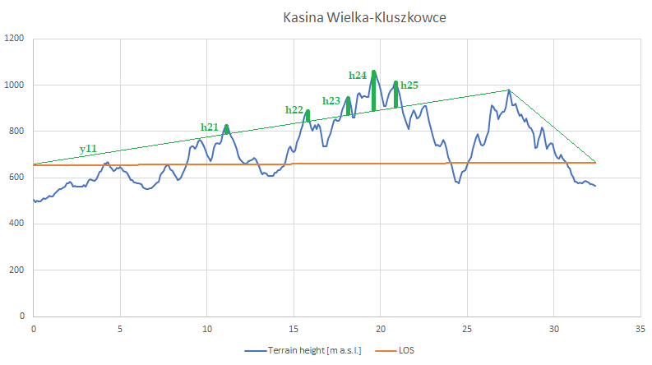
 |  |  |  |  |  |  |  | h25 | 20800 | 11565 | 110.00729927 | 1.5806051284 | 17.183715517
 |  |  |  |  |  |  |  | dla y21 od h24 | odległość x [m] (d1) | x (max) - x [m] (d2) | h [m] | V | [dB]
 |  |  |  |  |  |  |  |  |  |  |  | Obliczenie v | Obliczenie największej dyfrakcji
 |  |  |  |  |  |  |  | h31 | 26400 | 5965 | 61.951821207 | 1.1001534387 | 14.556456068
 |  |  |  |  |  |  |  | h32 | 27400 | 4965 | 160.97414788 | 3.0755840293 | 22.627514683
 |  |  |  |  |  |  |  | h33 | 29300 | 3065 | 55.916568563 | 1.3149154631 | 15.807265786

 |  |  |  |  |  |  |  |  |  | Dyfrakcja (bez wolnej przestrzeni) |  | 71.842347433
 |  |  |  |  |  |  |  |  |  | Dyfrakcja (z wolną przestrzenią) |  | 181.72234743

 |  |  |  |  |  |  |  | Dla f=860MHz
 |  |  |  |  |  |  |  | dla LOS | odległość x [m] (d1) | x (max) - x [m] (d2) | h [m] | V | [dB]
 |  |  |  |  |  |  |  |  |  | 32365 |  | Obliczenie v | Obliczenie największej dyfrakcji
 |  |  |  |  |  |  |  | h1 | 4300 | 28065 | 14.274691358 | 0.55994020694 | 10.766067217
 |  |  |  |  |  |  |  | h2 | 9600 | 22765 | 106.14814815 | 3.094102208 | 22.67861133
 |  |  |  |  |  |  |  | h3 | 11100 | 21265 | 165.5462963 | 4.6431954335 | 26.171170625
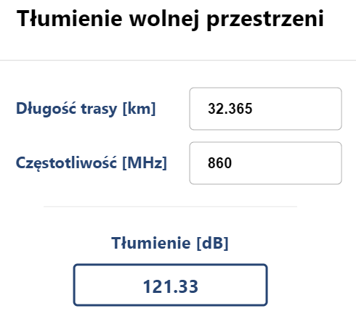
 |  |  |  |  |  |  |  | h4 | 15800 | 16565 | 228.66049383 | 6.0905785852 | 28.529861192
 |  |  |  |  |  |  |  | h5 | 18100 | 14265 | 288.73765432 | 7.7431901826 | 30.623027933
 |  |  |  |  |  |  |  | h6 | 19600 | 12765 | 401.13580247 | 10.928099941 | 33.630106445
 |  |  |  |  |  |  |  | h7 | 20800 | 11565 | 350.65432099 | 9.7424096426 | 32.627573008
 |  |  |  |  |  |  |  | h8 | 22500 | 9865 | 248.97222222 | 7.2011651238 | 29.98993748
 |  |  |  |  |  |  |  | h9 | 26400 | 5965 | 249.40740741 | 8.5643387751 | 31.502612
 |  |  |  |  |  |  |  | h10 | 27400 | 4965 | 317.00617284 | 11.711822691 | 34.234667953
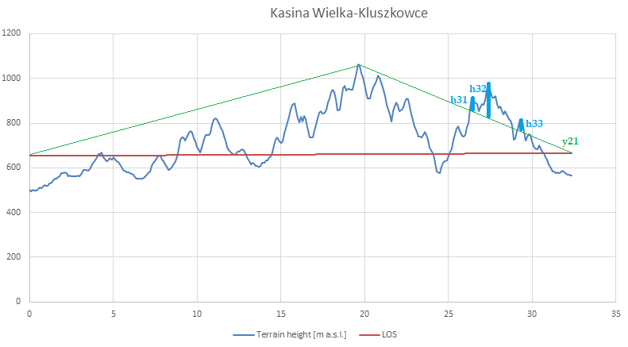
 |  |  |  |  |  |  |  | h11 | 29300 | 3065 | 152.24382716 | 6.9228085428 | 29.646139702
 |  |  |  |  |  |  |  | h12 | 29800 | 2565 | 86.043209877 | 4.2408846933 | 25.386418689
 |  |  |  |  |  |  |  | h13 | 30400 | 1965 | 35.802469136 | 1.996119731 | 19.027149624
 |  |  |  |  |  |  |  | dla y11 od h10 | odległość x [m] (d1) | x (max) - x [m] (d2) | h [m] | V | [dB]
 |  |  |  |  |  |  |  |  |  |  |  | Obliczenie v | Obliczenie największej dyfrakcji
 |  |  |  |  |  |  |  | h21 | 11100 | 21265 | 37.124087591 | 1.0412458499 | 14.189303278
 |  |  |  |  |  |  |  | h22 | 15800 | 16565 | 45.861313869 | 1.2215574779 | 15.279890853
 |  |  |  |  |  |  |  | h23 | 18100 | 14265 | 79.328467153 | 2.127382414 | 19.545045167
 |  |  |  |  |  |  |  | h24 | 19600 | 12765 | 174.37226277 | 4.7504049819 | 26.369126764
 |  |  |  |  |  |  |  | h25 | 20800 | 11565 | 110.00729927 | 3.0563894668 | 22.574249257
 |  |  |  |  |  |  |  | dla y21 od h24 | odległość x [m] (d1) | x (max) - x [m] (d2) | h [m] | V | [dB]
 |  |  |  |  |  |  |  |  |  |  |  | Obliczenie v | Obliczenie największej dyfrakcji
 |  |  |  |  |  |  |  | h31 | 26400 | 5965 | 61.951821207 | 2.1273481412 | 19.54491348
 |  |  |  |  |  |  |  | h32 | 27400 | 4965 | 160.97414788 | 5.9472049424 | 28.322393002
 |  |  |  |  |  |  |  | h33 | 29300 | 3065 | 55.916568563 | 2.5426298442 | 21.020746876

 |  |  |  |  |  |  |  |  |  | Dyfrakcja (bez wolnej przestrzeni) |  | 88.926187719
 |  |  |  |  |  |  |  |  |  | Dyfrakcja (z wolną przestrzenią) |  | 210.25618772

 |  |  |  |  |  |  |  | Dla f=1800MHz
 |  |  |  |  |  |  |  | dla LOS | odległość x [m] (d1) | x (max) - x [m] (d2) | h [m] | V | [dB]
 |  |  |  |  |  |  |  |  |  | 32365 |  | Obliczenie v | Obliczenie największej dyfrakcji
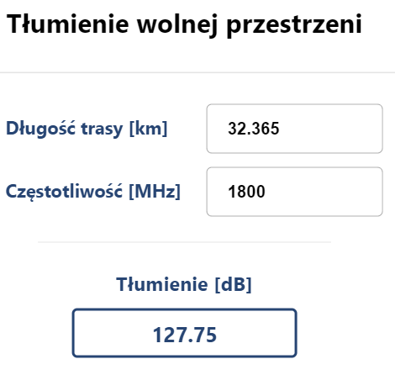
 |  |  |  |  |  |  |  | h1 | 4300 | 28065 | 14.274691358 | 0.9248581199 | 13.431456498
 |  |  |  |  |  |  |  | h2 | 9600 | 22765 | 106.14814815 | 5.1105555833 | 27.003546837
 |  |  |  |  |  |  |  | h3 | 11100 | 21265 | 165.5462963 | 7.6692063648 | 30.539262392
 |  |  |  |  |  |  |  | h4 | 15800 | 16565 | 228.66049383 | 10.059861731 | 32.907473907
 |  |  |  |  |  |  |  | h5 | 18100 | 14265 | 288.73765432 | 12.789494709 | 35.002940652
 |  |  |  |  |  |  |  | h6 | 19600 | 12765 | 401.13580247 | 18.050037914 | 38.008638924
 |  |  |  |  |  |  |  | h7 | 20800 | 11565 | 350.65432099 | 16.091622916 | 37.006929502
 |  |  |  |  |  |  |  | h8 | 22500 | 9865 | 248.97222222 | 11.894227196 | 34.369558234
 |  |  |  |  |  |  |  | h9 | 26400 | 5965 | 249.40740741 | 14.145792996 | 35.88251114
 |  |  |  |  |  |  |  | h10 | 27400 | 4965 | 317.00617284 | 19.344519612 | 38.61259875
 |  |  |  |  |  |  |  |  | 29300 | 3065 | 152.24382716 | 11.434463205 | 34.025472484
 |  |  |  |  |  |  |  |  | 29800 | 2565 | 86.043209877 | 7.0047062088 | 29.748697286
 |  |  |  |  |  |  |  |  | 30400 | 1965 | 35.802469136 | 3.2970083566 | 23.220533625
 |  |  |  |  |  |  |  |  | odległość x [m] (d1) | x (max) - x [m] (d2) | h [m] | V | [dB]
 |  |  |  |  |  |  |  |  |  |  |  | Obliczenie v | Obliczenie największej dyfrakcji
 |  |  |  |  |  |  |  |  | 11100 | 21265 | 37.124087591 | 1.7198348451 | 17.839436246
 |  |  |  |  |  |  |  |  | 15800 | 16565 | 45.861313869 | 2.0176571326 | 19.114031238
 |  |  |  |  |  |  |  |  | 18100 | 14265 | 79.328467153 | 3.5138160742 | 23.766003707
 |  |  |  |  |  |  |  |  | 19600 | 12765 | 174.37226277 | 7.8462853102 | 30.738433833
 |  |  |  |  |  |  |  |  | 20800 | 11565 | 110.00729927 | 5.04826512 | 26.897015542
 |  |  |  |  |  |  |  |  | odległość x [m] (d1) | x (max) - x [m] (d2) | h [m] | V | [dB]
 |  |  |  |  |  |  |  |  |  |  |  | Obliczenie v | Obliczenie największej dyfrakcji
 |  |  |  |  |  |  |  |  | 26400 | 5965 | 61.951821207 | 3.5137594655 | 23.765865483
 |  |  |  |  |  |  |  |  | 27400 | 4965 | 160.97414788 | 9.8230502355 | 32.699529304
 |  |  |  |  |  |  |  |  | 29300 | 3065 | 55.916568563 | 4.1996838737 | 25.302013762

 |  |  |  |  |  |  |  |  |  | Dyfrakcja (bez wolnej przestrzeni) |  | 102.05056189
 |  |  |  |  |  |  |  |  |  | Dyfrakcja (z wolną przestrzenią) |  | 229.80056189
...
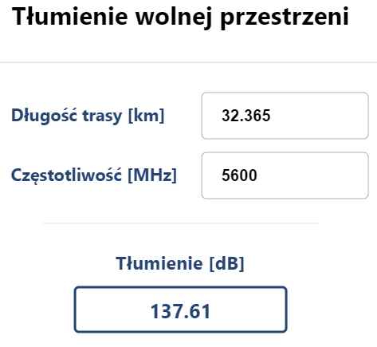
 |  |  |  |  |  |  |  |  | odległość x [m] (d1) | x (max) - x [m] (d2) | h [m] | V | [dB]
 |  |  |  |  |  |  |  |  |  | 32365 |  | Obliczenie v | Obliczenie największej dyfrakcji
 |  |  |  |  |  |  |  |  | 4300 | 28065 | 14.274691358 | 1.4541406817 | 16.550324366
 |  |  |  |  |  |  |  |  | 9600 | 22765 | 106.14814815 | 8.0352506182 | 30.946094507
 |  |  |  |  |  |  |  |  | 11100 | 21265 | 165.5462963 | 12.058179229 | 34.489046741
 |  |  |  |  |  |  |  |  | 15800 | 16565 | 228.66049383 | 15.816971144 | 36.856754276
 |  |  |  |  |  |  |  |  | 18100 | 14265 | 288.73765432 | 20.108732523 | 38.950410356
 |  |  |  |  |  |  |  |  | 19600 | 12765 | 401.13580247 | 28.379806451 | 41.952842495
 |  |  |  |  |  |  |  |  | 20800 | 11565 | 350.65432099 | 25.300619643 | 40.952241545
 |  |  |  |  |  |  |  |  | 22500 | 9865 | 248.97222222 | 18.701116712 | 38.317649381
 |  |  |  |  |  |  |  |  | 26400 | 5965 | 249.40740741 | 22.24122017 | 39.829057004
 |  |  |  |  |  |  |  |  | 27400 | 4965 | 317.00617284 | 30.415100793 | 42.556142131
 |  |  |  |  |  |  |  |  | 29300 | 3065 | 152.24382716 | 17.97823662 | 37.973879253
 |  |  |  |  |  |  |  |  | 29800 | 2565 | 86.043209877 | 11.013395506 | 33.697972674
 |  |  |  |  |  |  |  |  | 30400 | 1965 | 35.802469136 | 5.1838372568 | 27.127256965
 |  |  |  |  |  |  |  |  | odległość x [m] (d1) | x (max) - x [m] (d2) | h [m] | V | [dB]
 |  |  |  |  |  |  |  |  |  |  |  | Obliczenie v | Obliczenie największej dyfrakcji
 |  |  |  |  |  |  |  |  | 11100 | 21265 | 37.124087591 | 2.704070776 | 21.537491373
 |  |  |  |  |  |  |  |  | 15800 | 16565 | 45.861313869 | 3.1723323341 | 22.891375311
 |  |  |  |  |  |  |  |  | 18100 | 14265 | 79.328467153 | 5.5247208101 | 27.681015134
 |  |  |  |  |  |  |  |  | 19600 | 12765 | 174.37226277 | 12.336597824 | 34.688279625
 |  |  |  |  |  |  |  |  | 20800 | 11565 | 110.00729927 | 7.9373122481 | 30.839081502
 |  |  |  |  |  |  |  |  | odległość x [m] (d1) | x (max) - x [m] (d2) | h [m] | V | [dB]
 |  |  |  |  |  |  |  |  |  |  |  | Obliczenie v | Obliczenie największej dyfrakcji
 |  |  |  |  |  |  |  |  | 26400 | 5965 | 61.951821207 | 5.5246318051 | 27.680874982
 |  |  |  |  |  |  |  |  | 27400 | 4965 | 160.97414788 | 15.444635948 | 36.648939385
 |  |  |  |  |  |  |  |  | 29300 | 3065 | 55.916568563 | 6.6031005616 | 29.233906693

 |  |  |  |  |  |  |  |  |  | Dyfrakcja (bez wolnej przestrzeni) |  | 113.89336114
 |  |  |  |  |  |  |  |  |  | Dyfrakcja (z wolną przestrzenią) |  | 251.50336114

